画面遷移図
ドキュメント名 |  | 0214_基本設計仕様書(イベント管理) | セクション
プロジェクト名 |  | イベント管理機能 | 作成者 | 佐藤 | 作成日 | 2025/5/29 | 更新者 | 畠山 | 更新日 | 2025-09-19

 | 画面遷移図（管理画面）

グローバルメニュー

イベント一覧
イベント新規登録
複製新規
検索入力

検索結果
イベント編集
日程登録

イベント削除
イベント削除
繰返日程追加

イベント申込一覧
デッキ表示

検索入力

イベント申込詳細・編集
検索結果

CSVダウンロード
イベント申込一括編集

イベント申込登録
イベント新規申込登録

イベント一括登録

バナー設定

画像設定

イベント一覧(検索入力)
ドキュメント名 |  |  |  |  | イベント管理 基本設計仕様書 |  |  |  | セクション
プロジェクト名 |  |  |  |  | イベント管理機能 |  |  |  | 作成者 |  | 佐藤 |  | 作成日 | 2025/5/29 | 更新者 | 堀部 | 更新日 | 2025-10-15

機能No |  |  | M13-01 |  | 機能名 |  | イベント一覧(検索入力) |  |  |  |  |  | 概要

 | レイアウト図
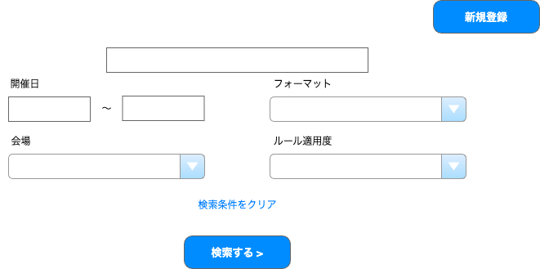
店舗
イベント名、略称
(1)

(2)

(3)
(4)
(5)

(6)
(7)

(8)

(9)

 | カスタマイズ説明
 | ・ | カスタマイズ要件
 |  | ・ | メンバー管理にて設定されている店舗を会場のデフォルト表示とする
 |  | ・ | 権限を保持している店舗のイベントのみ表示を可能とする
 |  |  | →権限を保持している店舗のイベントのみ編集可能とする
 |  | ・ | 期間絞り込みに初期情報を入れる
 |  | ・ | 店舗を複数選択できるようにする

 | ・ | カスタマイズ要件に記載の内容以外は現行踏襲とする。

 | 処理概要（★はカスタマイズ項目）

 |  | ・ | 「検索する」ボタンを押下すると入力項目に一致するイベントを検索して一覧表示する。
 |  | ・ | 「新規登録」ボタンを押下するとイベント登録画面へ遷移する。

 |  | ★ | 権限による制御
 |  |  | ・識別ID:5「会場」にメンバーのデフォルト表示の店舗を設定する | 識別ID:6 「店舗」の初期値にメンバーのデフォルト表示の店舗を設定する

 |  | ★ | 店舗選択を複数選択可能にする

 |  | ★ | 開催日(From)に3か月前の日付を初期表示する
 |  |  | ・ | エンハンスで対応済みであり、対応内容を踏襲する

 | 識別ID |  |  | ラベル |  | 書式・制限 |  | 必須 |  | 最大値 |  | 初期値 |  | 画面部品の説明
 | 1 |  |  | 新規登録 |  | ボタン |  | - |  | - |  | - |  | イベント登録画面へ遷移
 | 2 |  |  | イベント名、略称 |  | 全角・半角 |  | - |  | 50 |  | - |  | 部分一致
 | 3 |  |  | 開催日(From) |  | 日付 |  | - |  | - |  | 3か月前 |  | 開催日(From)>開催日(To)の場合エラー
 | 4 |  |  | 開催日(To) |  | 日付 |  | - |  | - |  | - |  | -
 | 5 |  |  | フォーマット |  | 単一選択 |  | - |  | - |  | - |  | 選択肢:フォーマット全種
 | 6 |  |  | 店舗 |  | 複数選択 |  | - |  | - |  | デフォルト表示の店舗 |  | 選択肢:全店舗
 | 7 |  |  | ルール適用度 |  | 単一選択 |  | - |  | - |  | - |  | 選択肢:ルール全種
 | 8 |  |  | 検索条件をクリア |  | リンク |  | - |  | - |  | - |  | フォームを全て空に変更
 | 9 |  |  | 検索する |  | ボタン |  | - |  | - |  | - |  | フォームで入力された値で検索

イベント一覧(検索結果)
ドキュメント名 |  |  |  |  | イベント管理 基本設計仕様書 |  |  |  | セクション
プロジェクト名 |  |  |  |  | イベント管理機能 |  |  |  | 作成者 |  | 佐藤 |  | 作成日 | 2025/5/29 | 更新者 | 堀部 | 更新日 | 2025-10-15

機能No |  |  | M13-01 |  | 機能名 |  | イベント一覧(検索結果) |  |  |  |  |  | 概要

 | レイアウト図

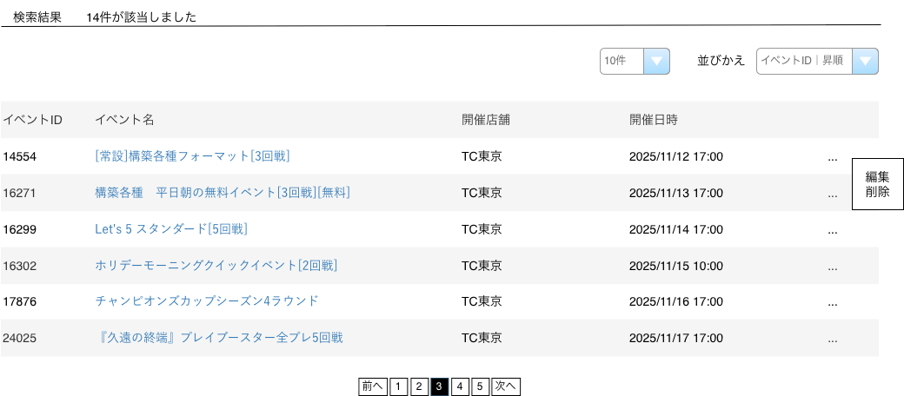
(1)
(2)
(3)
(4)
(5)
(6)
(7)
(8)
(9)
(10)

 | カスタマイズ説明
 | ・ | カスタマイズ要件
 |  | ・ | 権限を保持している店舗のイベントのみ表示を可能とする
 |  |  | →権限を保持している店舗のイベントのみ編集可能とする
 |  | ・ | 表示項目に「開催店舗」と「開催日時」を追加する

 | ・ | カスタマイズ要件に記載の内容以外は現行踏襲とする。

 | 処理概要（★はカスタマイズ項目）

 |  | ・ | 検索条件に一致するイベントを一覧表示する。
 |  | ・ | 一覧から各イベントの編集画面へ遷移できる。
 |  | ・ | 一覧から各イベントの削除を実行できる。

 |  | ・ | 表示項目に「開催店舗」と「開催日時」を追加する
 |  |  |  | 開催日時が複数存在する場合は、開催日時が一番早いものを表示する

 |  | ★ | 権限による制御
 |  |  | ・ | 識別ID:9 「編集リンク」内の「削除」はメンバーが権限を保持している店舗のイベントのみ表示する

 | 識別ID |  |  | ラベル |  | 書式・制限 |  | 必須 |  | 最大値 |  | 初期値 |  | 画面部品の説明
 | 1 |  |  | 該当件数 |  | ラベル |  | - |  | - |  | - |  | 設定された条件に合致するイベントの件数
 | 2 |  |  | 件数 |  | 単一選択 |  | - |  | - |  | - |  | 選択肢:10件 50件 100件 300件 500件 1000件 2000件 10000件 12000件
 | 3 |  |  | 並べ替え: 項目 |  | 単一選択 |  | - |  | - |  | - |  | 選択肢:イベントID イベント名
 | 4 |  |  | 並べ替え: ソート順 |  | 単一選択 |  | - |  | - |  | - |  | 選択肢:昇順 降順
 | 5 |  |  | イベントID |  | ラベル |  | - |  | - |  | - |  | -
 | 6 |  |  | イベント名 |  | リンク |  | - |  | - |  | - |  | イベント編集画面へ遷移
 | 7 |  |  | 開催店舗 |  | ラベル |  | - |  | - |  | - |  | イベントを開催する店舗名を表示する
 | 8 |  |  | 開催日時 |  | ラベル |  | - |  | - |  | - |  | イベントを開催する開催日時を表示する。 同店舗で複数の開催日時が存在する場合は、一番早い開催日時を表示する
 | 9 |  |  | 編集ボタン |  | ボタン |  | - |  | - |  | - |  | ポップアップメニューを表示する。 選択肢:編集 削除 編集選択時は選択されたイベント編集画面へ遷移 削除選択時は選択されたイベント削除 削除選択時「このイベント情報を削除してもよろしいですか？」 を表示し「OK」を選択で削除 削除はメンバーが権限を保持している店舗のイベントのみ表示
 | 10 |  |  | ページング |  | リンク |  | - |  | - |  | - |  | 選択したページへ遷移する

イベント編集
ドキュメント名 |  |  |  |  | イベント管理 基本設計仕様書 |  |  |  | セクション
プロジェクト名 |  |  |  |  | イベント管理機能 |  |  |  | 作成者 |  | 佐藤 |  | 作成日 | 2025/5/29 | 更新者 | 畠山 | 更新日 | 2025-09-19

機能No |  |  | M13-02 |  | 機能名 |  | イベント編集 |  |  |  |  |  | 概要

 | レイアウト図
(1-1)
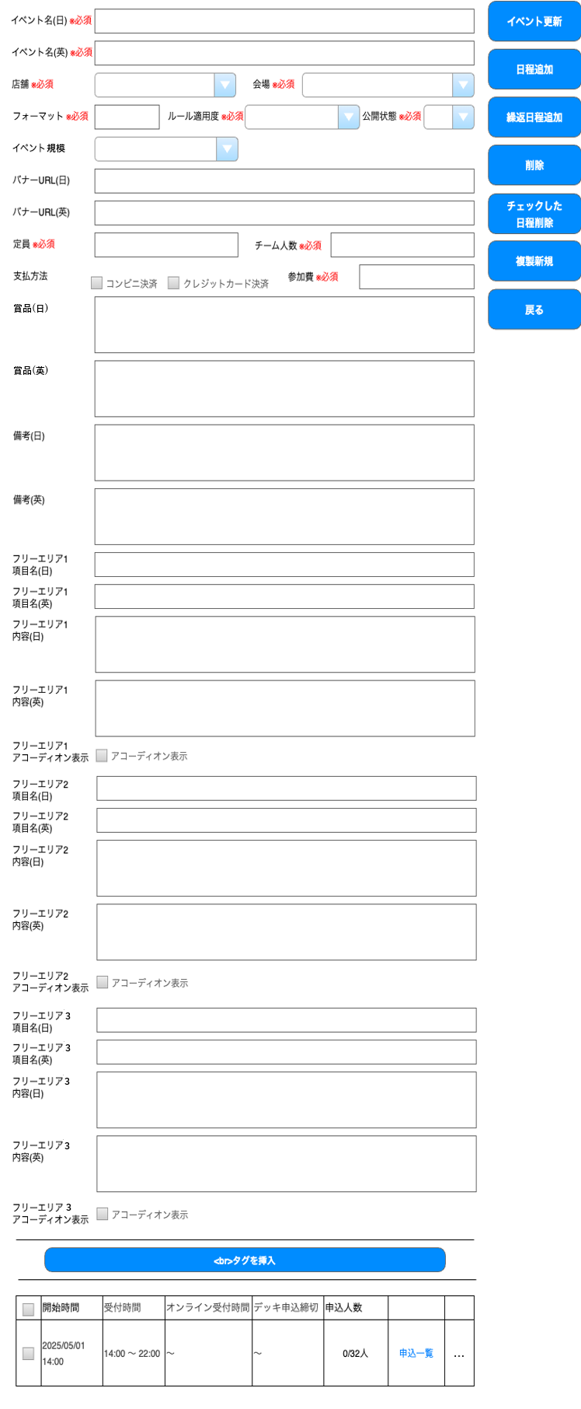
更新
(3-2)
(1-2)

(1-3)
(1-4)
(3-3)

(1-5)
(1-6)
(1-7)
(3-4)

(1-8)
(3-5)
(1-9)

(1-10)
(3-6)
(1-12)
(1-11)
人/組 □ チーム戦
(1-14)
(3-7)
ボタンの位置を画面下部に移動する
「戻る」は、前の画面名を表示する
(1-13)

(2-1)
(3-8)

(2-2)

新規登録または複製新規の場合のボタン表示は複製新規のシート参照
店舗に編集権限がない場合、戻るボタンのみ表示となる
(2-3)

(2-4)

(2-5)

(2-6)

(2-7)
イベント説明について、賞品以外は個々の日程では編集できないため、全日程共通の内容となる

(2-8)

(2-9)

(2-10)

(2-11)

(2-12)

(2-13)

(2-14)

(2-15)

(2-16)

(2-17)

(2-18)

(2-19)

(3-1)

(4-1)
(4-2)
(4-3)
(4-4)
(4-6)
(4-5)
(4-7)
(4-8)

イベント一覧
複製新規
削除
日程追加
繰返日程追加
チェックした日程削除
更新

 | カスタマイズ説明
 | ・ | カスタマイズ要件
 |  | ・ | 権限を保持している店舗のイベントのみ表示を可能とする
 |  |  | →権限を保持している店舗のイベントのみ編集可能とする
 |  | ・ | 大型イベント、特別イベント、イベントレベル(初心者など)を個別に設定できる
 |  | ・ | コンビニ決済を削除する
 |  | ・ | 以下の入力項目を追加する
 |  |  | ・ | イベント規模
 |  |  | ・ | フリー入力エリア

 | ・ | カスタマイズ要件に記載の内容以外は現行踏襲とする。

 | 処理概要（★はカスタマイズ項目）

 |  | ・ | 新規イベントの登録、既存イベントの編集ができる。
 |  | ・ | イベントに紐づく日程の追加、一覧表示、削除ができる。
 |  | ・ | すでに申込がある場合、支払方法は変更できない。
 |  | ・ | 日程情報がある場合、イベントの削除はできない。
 |  | ・ | デッキ登録されている日程の削除はできない。
 |  | ・ | 申込されている日程の削除はできない。
 |  | ・ | 支払方法（識別ID:1-13）でクレジットカード決済をオフで更新しようとした時は、紐づく日程データをチェックし、
 |  |  | 参加費が有料かつオンライン受付がありの日程が存在する場合はエラーとする。

 |  | ★ | 権限による制御
 |  |  | ・ | メンバーが権限を保持している店舗のイベントのみ、登録、編集、削除が可能
 |  |  | ・ | 識別ID:1-3 「店舗」は編集権限のない店舗が選択された場合エラーとする
 |  |  | ・ | 識別ID:1-3 「店舗」の初期値にメンバーのデフォルト表示の店舗を設定する（新規登録の場合）
 |  |  | ・ | 識別ID:3-2 「日程追加」は編集権限のある店舗のイベントのみ表示する
 |  |  | ・ | 識別ID:3-3 「繰返日程追加」は編集権限のある店舗のイベントのみ表示する
 |  |  | ・ | 識別ID:3-4 「削除」は編集権限のある店舗のイベントのみ表示する
 |  |  | ・ | 識別ID:3-5 「チェックした日程削除」は編集権限のある店舗のイベントのみ表示する
 |  |  | ・ | 識別ID:3-6 「複製新規」は編集権限のある店舗のイベントのみ表示する
 |  |  | ・ | 識別ID:3-8 「イベント更新」は編集権限のある店舗のイベントのみ表示する
 |  |  | ・ | 識別ID:4-8 「編集リンク」内の「削除」はメンバーが権限を保持している店舗のイベントのみ表示する

 |  | ★ | 入力項目の追加、削除について
 |  |  | ・ | 識別ID:1-13 「支払方法」からコンビニ決済を削除する
 |  |  | ・ | 識別ID:1-8 「イベント規模」を追加する、おすすめイベント、デイリーイベント、特別イベント、大型イベントから選択
 |  |  | ・ | 識別ID:2-3、2-4 「備考」を削除する
 |  |  | ・ | 識別ID:2-5 - 2-19 「フリー入力エリア」3つ追加する
 |  |  | ・ | 識別ID:1-6 「ルール適用度」に、初心者歓迎、カジュアル対戦、上級者向けを追加する（マスター管理で追加したものを参照する）
 |  |  | ・ | 識別ID:1-12 現行の「チーム人数」を削除し、「チーム戦」チェックボックスを追加する

 |  | ★ | 識別ID:1-11「定員」の接尾辞は、 識別ID:1-12 「チーム戦」チェックボックスがオフの時は「人」、オンの時は「組」に切り替える

 | 識別ID |  |  | ラベル |  | 書式・制限 |  | 必須 |  | 最大値 |  | 初期値 |  | 画面部品の説明
 | イベント属性
 | 2025-01-01 |  |  | イベント名(日) |  | 全角・半角 |  | 〇 |  | 255字 |  | - |  | -
 | 2025-01-02 |  |  | イベント名(英) |  | 全角・半角 |  | 〇 |  | 255字 |  | - |  | -
 | 2025-01-03 |  |  | 店舗 |  | 単一選択 |  | 〇 |  | - |  | デフォルト表示の店舗 |  | 選択肢:全店舗 編集権限のない店舗が選択された場合エラー
 | 2025-01-04 |  |  | 会場 |  | 単一選択 |  | 〇 |  | - |  | - |  | 選択肢:全会場
 | 2025-01-05 |  |  | フォーマット |  | 複数選択 |  | 〇 |  | - |  | - |  | タグ表示 サジェスト
 | 2025-01-06 |  |  | ルール適用度 |  | 単一選択 |  | 〇 |  | - |  | - |  | 選択肢:ルール全種（マスター管理より参照する） 初心者歓迎、カジュアル対戦、上級者向けを追加
 | 2025-01-07 |  |  | 公開状態 |  | 単一選択 |  | 〇 |  | - |  | - |  | 選択肢: 公開 非公開 限定公開
 | 2025-01-08 |  |  | イベント規模 |  | 単一選択 |  | - |  | - |  | - |  | 選択肢:大型イベント 特別イベント デイリーイベント おすすめイベント
 | 2025-01-09 |  |  | バナーURL(日) |  | 全角・半角 |  | - |  | 255字 |  | - |  | -
 | 2025-01-10 |  |  | バナーURL(英) |  | 全角・半角 |  | - |  | 255字 |  | - |  | -
 | 2025-01-11 |  |  | 定員 |  | 数値(整数) |  | 〇 |  | 8字 |  | - |  | 接尾辞はチーム戦オフの時「人」、オンの時「組」
 | 2025-01-12 |  |  | チーム戦 |  | チェックボックス |  | - |  | - |  | - |  | -
 | 2025-01-13 |  |  | 支払方法 |  | 単一選択 |  | - |  | - |  | クレジットカード決済 |  | コンビニ決済は削除
 | 2025-01-14 |  |  | 参加費 |  | 数値(整数) |  | 〇 |  | 8字 |  | - |  | -
 | イベント説明
 | 2025-02-01 |  |  | 賞品(日) |  | 全角・半角 |  | - |  | 4096字 |  | - |  | -
 | 2025-02-02 |  |  | 賞品(英) |  | 全角・半角 |  | - |  | 4096字 |  | - |  | -
 | 2025-02-03 |  |  | 備考(日) |  | 全角・半角 |  | - |  | 4096字 |  | - |  | 削除
 | 2025-02-04 |  |  | 備考(英) |  | 全角・半角 |  | - |  | 4096字 |  | - |  | 削除
 | 2-5 |  |  | フリー入力エリア1 項目名(日) |  | 全角・半角 |  | - |  | 255字 |  | - |  | -
 | 2-6 |  |  | フリー入力エリア1 項目名(英) |  | 全角・半角 |  | - |  | 255字 |  | - |  | -
 | 2-7 |  |  | フリー入力エリア1 内容(日) |  | 全角・半角 |  | - |  | 4096字 |  | - |  | -
 | 2-8 |  |  | フリー入力エリア1 内容(英) |  | 全角・半角 |  | - |  | 4096字 |  | - |  | -
 | 2-9 |  |  | フリー入力エリア1 アコーディオン表示 |  | チェックボックス |  | - |  | - |  | - |  | チェックでフリー入力エリア1 のフロント側のアコーディオン表示制御
 | 2-10 |  |  | フリー入力エリア2 項目名(日) |  | 全角・半角 |  | - |  | 255字 |  | - |  | -
 | 2-11 |  |  | フリー入力エリア2 項目名(英) |  | 全角・半角 |  | - |  | 255字 |  | - |  | -
 | 2-12 |  |  | フリー入力エリア2 内容(日) |  | 全角・半角 |  | - |  | 4096字 |  | - |  | -
 | 2-13 |  |  | フリー入力エリア2 内容(英) |  | 全角・半角 |  | - |  | 4096字 |  | - |  | -
 | 2-14 |  |  | フリー入力エリア2 アコーディオン表示 |  | チェックボックス |  | - |  | - |  | - |  | チェックでフリー入力エリア2 のフロント側のアコーディオン表示制御
 | 2-15 |  |  | フリー入力エリア3 項目名(日) |  | 全角・半角 |  | - |  | 255字 |  | - |  | -
 | 2-16 |  |  | フリー入力エリア3 項目名(英) |  | 全角・半角 |  | - |  | 255字 |  | - |  | -
 | 2-17 |  |  | フリー入力エリア3 内容(日) |  | 全角・半角 |  | - |  | 4096字 |  | - |  | -
 | 2-18 |  |  | フリー入力エリア3 内容(英) |  | 全角・半角 |  | - |  | 4096字 |  | - |  | -
 | 2-19 |  |  | フリー入力エリア3 アコーディオン表示 |  | チェックボックス |  | - |  | - |  | - |  | チェックでフリー入力エリア3 のフロント側のアコーディオン表示制御
 | ボタン、リンク
 | 3-1 |  |  | <br>タグを挿入 |  | ボタン |  | - |  | - |  | - |  | 全てのテキストエリアの全行に<br>を追加
 | 3-2 |  |  | 更新 |  | ボタン |  | - |  | - |  | - |  | フォームに入力された値でイベント編集 メンバーが権限を保持している店舗のイベントのみ表示
 | 3-3 |  |  | 日程追加 |  | ボタン |  | - |  | - |  | - |  | 日程追加画面へ遷移 登録時は非表示 メンバーが権限を保持している店舗のイベントのみ表示
 | 3-4 |  |  | 繰返日程追加 |  | ボタン |  | - |  | - |  | - |  | 繰返日程追加画面へ遷移 登録時は非表示 メンバーが権限を保持している店舗のイベントのみ表示
 | 3-5 |  |  | 削除 |  | ボタン |  | - |  | - |  | - |  | イベントを削除 登録時は非表示 メンバーが権限を保持している店舗のイベントのみ表示
 | 3-6 |  |  | チェックした日程削除 |  | ボタン |  | - |  | - |  | - |  | チェックされている日程を削除 登録時は非表示 メンバーが権限を保持している店舗のイベントのみ表示
 | 3-7 |  |  | 複製新規 |  | ボタン |  | - |  | - |  | - |  | 複製新規画面へ遷移 登録時は非表示 メンバーが権限を保持している店舗のイベントのみ表示
 | 3-8 |  |  | イベント一覧 |  | リンク |  | - |  | - |  | - |  | イベント一覧画面へ遷移する
 | 日程一覧
 | 2025-04-01 |  |  | チェックボックス |  | チェックボックス |  | - |  | - |  | - |  | チェックした日程を削除で使用 メンバーが権限を保持している店舗のイベントのみ表示
 | 2025-04-02 |  |  | 開始時間 |  | ラベル |  | - |  | - |  | - |  | -
 | 2025-04-03 |  |  | 受付時間 |  | ラベル |  | - |  | - |  | - |  | -
 | 2025-04-04 |  |  | オンライン受付時間 |  | ラベル |  | - |  | - |  | - |  | -
 | 2025-04-05 |  |  | デッキ登録締切 |  | ラベル |  | - |  | - |  | - |  | -
 | 2025-04-06 |  |  | 申込人数 |  | ラベル |  | - |  | - |  | - |  | -
 | 2025-04-07 |  |  | 申込一覧 |  | リンク |  | - |  | - |  | - |  | 選択したイベントの情報を用いてイベント申込一覧画面へ遷移
 | 2025-04-08 |  |  | 編集ボタン |  | ボタン |  | - |  | - |  | - |  | ポップアップメニューを表示する。 選択肢:編集 削除 編集選択時は日程編集へ遷移 削除選択時は選択された日程削除 削除はメンバーが権限を保持している店舗のイベントのみ表示

日程登録
ドキュメント名 |  |  |  |  | イベント管理 基本設計仕様書 |  |  | セクション
プロジェクト名 |  |  |  |  | イベント管理機能 |  |  | 作成者 |  | 佐藤 |  | 作成日 | 2025/5/29 | 更新者 | 畠山 | 更新日 | 2025-09-19

機能No |  |  | M13-03 |  | 機能名 | 日程登録 |  |  |  |  |  | 概要

 | レイアウト図
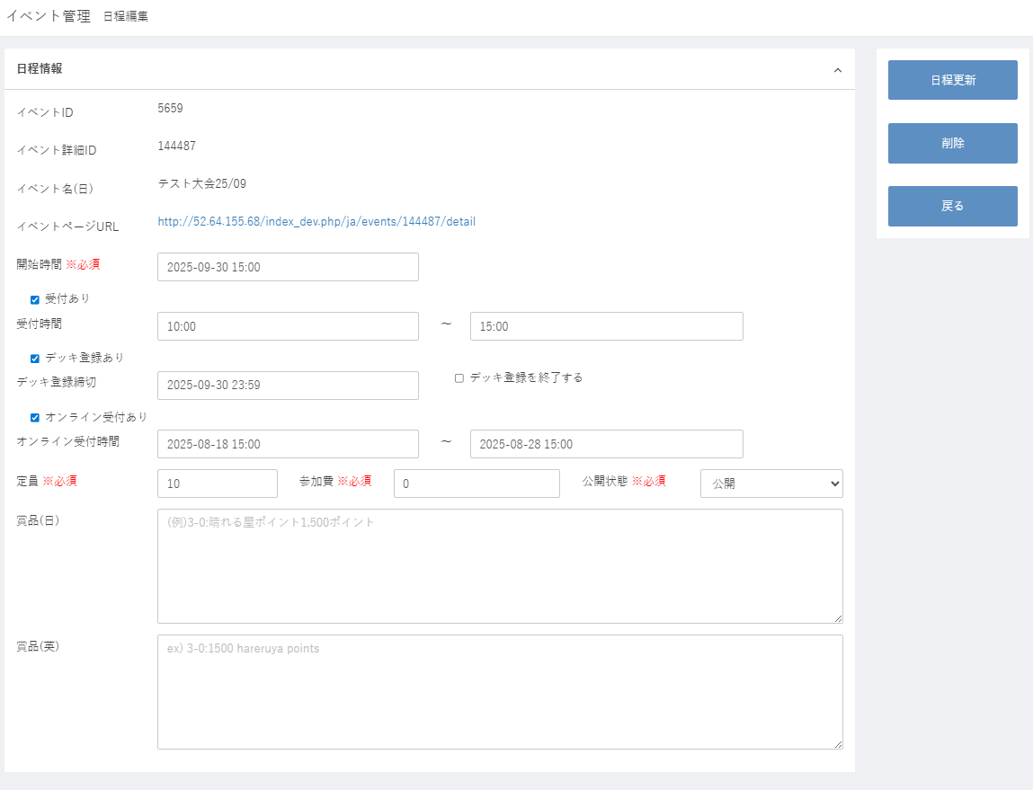
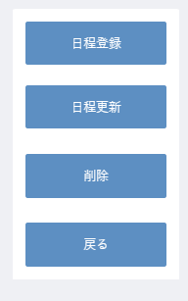

(20)
(1)
登録
(21)
(2)
更新
(3)
(22)
(4)
(5)
(23)
(6)
(7)
(8)
(9)
(10)
(11)
(12)
(13)
(14)
ボタンの位置を画面下部に移動する
「戻る」は、前の画面名を表示する
(16)
(15)
(17)
(18)

(19)

イベント編集
削除
登録
更新

 | カスタマイズ説明
 | ・ | カスタマイズ要件
 |  | ・ | 編集権限を保持している店舗のイベントのみ編集を可能とする

 | ・ | カスタマイズ要件に記載の内容以外は現行踏襲とする。

 | 処理概要（★はカスタマイズ項目）

 |  | ★ | 権限による制御
 |  |  | ・ | メンバーが権限を保持している店舗のイベントのみ日程追加が可能にする

 |  | ・ | イベントに対して日程の新規登録、または既存の日程の更新を行う。
 |  | ・ | 削除した場合はイベント編集画面に遷移する。
 |  |  | ・ | 対象の日程にデッキ登録、申込がある場合、削除はできない。
 |  | ・ | オンライン受付あり（識別ID:9）をオン、かつ参加費（識別ID:16）を有料で登録・更新をしようとした時は、
 |  |  | 親イベントで支払方法（クレジットカード決済）の設定をチェックし、設定されていない場合はエラーとする。

 |  | ★ | 識別ID:15「定員」の接尾辞は、 親イベントの「チーム戦」設定がオフの時は「人」、オンの時は「組」に切り替える

 | 識別ID |  |  | ラベル |  |  | 書式・制限 | 必須 | 最大値 |  | 初期値 |  | 画面部品の説明
 | 1 |  |  | イベントID |  |  | ラベル | - | - |  | -
 | 2 |  |  | イベント詳細ID |  |  | ラベル | - | - |  | -
 | 3 |  |  | イベント名（日） |  |  | ラベル | - | - |  | -
 | 4 |  |  | イベントページURL |  |  | リンク | - | - |  | - |  | フロントの当該イベントページへのリンク
 | 5 |  |  | 開始時間 |  |  | 日付時刻 | 〇 | - |  | -
 | 6 |  |  | 受付あり |  |  | チェックボックス | - | - |  | オン
 | 7 |  |  | 受付開始時間 |  |  | 時刻 | △ | - |  | 00:00 |  | 受付ありの値に応じて表示/非表示を切り替える 受付ありの場合必須 受付開始時間 < 受付終了時間であること
 | 8 |  |  | 受付終了時間 |  |  | 時刻 | △ | - |  | 00:00 |  | 受付ありの値に応じて表示/非表示を切り替える 受付ありの場合必須 受付終了時間 <= 開始時間であること
 | 9 |  |  | デッキ登録あり |  |  | チェックボックス | - | - |  | オン
 | 10 |  |  | デッキ登録締め切り |  |  | 日付時刻 | △ | - |  | - |  | デッキ登録ありの値に応じて表示/非表示を切り替える デッキ登録ありの場合必須
 | 11 |  |  | デッキ登録を終了する |  |  | チェックボックス | - | - |  | -
 | 12 |  |  | オンライン受付あり |  |  | チェックボックス | - | - |  | -
 | 13 |  |  | オンライン受付開始時間 |  |  | 日付時刻 | △ | - |  | - |  | オンライン受付ありの値に応じて表示/非表示を切り替える オンライン受付ありの場合必須 オンライン受付開始時間 < オンライン受付終了時間であること
 | 14 |  |  | オンライン受付終了時間 |  |  | 日付時刻 | △ | - |  | - |  | オンライン受付ありの値に応じて表示/非表示を切り替える オンライン受付ありの場合必須 オンライン受付終了時間 < 開始時間であること
 | 15 |  |  | 定員 |  |  | 数値(整数) | 〇 | 50文字 |  | 10 |  | 1以上であること 接尾辞は、親イベントの設定でチーム戦オフの時「人」、オンの時「組」
 | 16 |  |  | 参加費 |  |  | 数値(整数) | 〇 | 50文字 |  | 0
 | 17 |  |  | 公開状態 |  |  | 単一選択 | 〇 | - |  | 公開
 | 18 |  |  | 賞品（日） |  |  | 全角・半角 | - | 4096文字 |  | -
 | 19 |  |  | 賞品（英） |  |  | 全角・半角 | - | 4096文字 |  | -
 | 20 |  |  | 登録 |  |  | ボタン | - | - |  | - |  | 新規日程登録時のみ表示
 | 21 |  |  | 更新 |  |  | ボタン | - | - |  | - |  | 既存の日程更新時のみ表示
 | 22 |  |  | 削除 |  |  | ボタン | - | - |  | - |  | 既存の日程更新時のみ表示
 | 23 |  |  | イベント編集 |  |  | ボタン | - | - |  | - |  | イベント編集画面へ遷移する

繰返日程追加
ドキュメント名 |  |  |  |  |  | イベント管理 基本設計仕様書 |  |  | セクション
プロジェクト名 |  |  |  |  |  | イベント管理機能 |  |  | 作成者 |  | 佐藤 |  | 作成日 |  | 2025/5/29 |  | 更新者 | 畠山 | 更新日 | 2025-09-19

機能No |  |  | M13-04 |  |  | 機能名 | 繰返日程追加 |  |  |  |  |  | 概要

 | レイアウト図
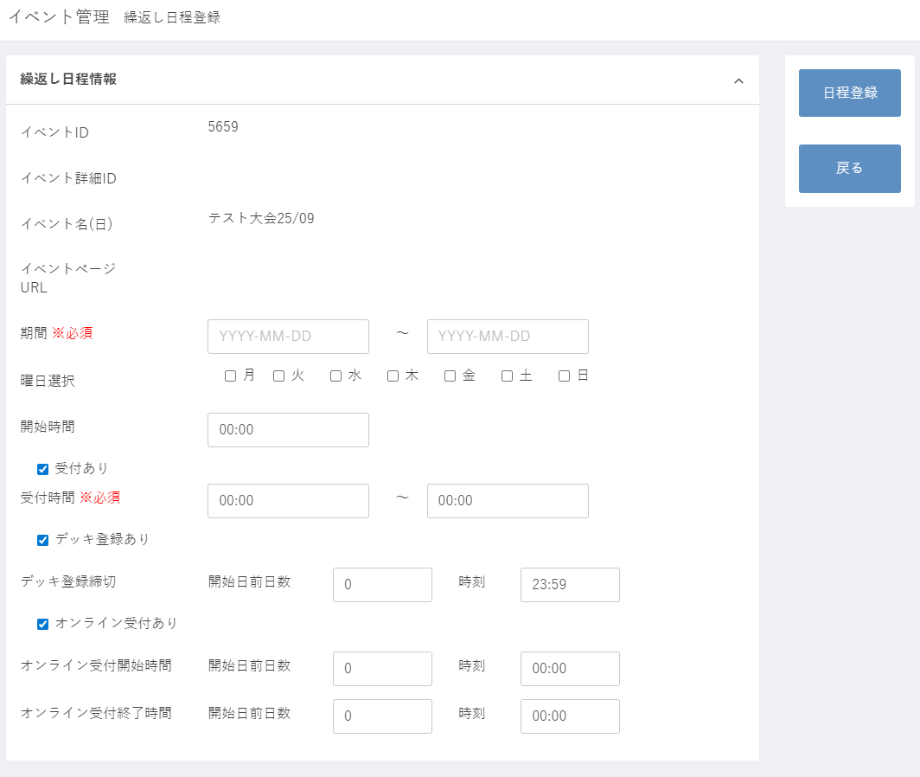

(20)
登録
(1)

(2)
(21)

(3)

(4)

(6)
ボタンの位置を画面下部に移動する
「戻る」は、前の画面名を表示する
(5)
(7)

(8)

(9)
(10)
(11)

(12)
(13)
(14)

(15)
(16)
(17)
(18)
(19)

イベント編集
登録

 | カスタマイズ説明
 | ・ | カスタマイズ要件
 |  | ・ | 編集権限を保持している店舗のイベントのみ編集を可能とする

 | ・ | カスタマイズ要件に記載の内容以外は現行踏襲とする。

 | 処理概要（★はカスタマイズ項目）

 |  |  | ★ | 権限による制御
 |  |  |  | ・ | メンバーが権限を保持している店舗のイベントのみ日程追加が可能にする

 |  |  | ・ | イベントに対して期間を指定して複数の日程の一括登録を行う。
 |  |  | ・ | 指定した期間のうち、選択した曜日に該当する日に日程登録する。
 |  |  | ・ | 定員、参加費、公開状態、商品（日・英）は、親イベントのものがセットされる。

 | 識別ID |  |  | ラベル |  |  |  | 書式・制限 |  | 必須 |  | 最大値 |  | 初期値 |  | 画面部品の説明
 | 1 |  |  | イベントID |  |  |  | ラベル |  | - |  | - |  | -
 | 2 |  |  | イベント詳細ID |  |  |  | ラベル |  | - |  | - |  | -
 | 3 |  |  | イベント名（日） |  |  |  | ラベル |  | - |  | - |  | -
 | 4 |  |  | イベントページURL |  |  |  | リンク |  | - |  | - |  | - |  | フロントの当該イベントページへのリンク
 | 5 |  |  | 期間From |  |  |  | 日付 |  | 〇 |  | - |  | - |  | 期間From < 期間To であること
 | 6 |  |  | 期間To |  |  |  | 日付 |  | 〇 |  | - |  | - |  | 期間From < 期間To であること
 | 7 |  |  | 曜日選択 |  |  |  | 複数選択 |  | - |  | - |  | -
 | 8 |  |  | 開始時間 |  |  |  | 時刻 |  | 〇 |  | - |  | -
 | 9 |  |  | 受付あり |  |  |  | チェックボックス |  | - |  | - |  | オン
 | 10 |  |  | 受付開始時間 |  |  |  | 時刻 |  | △ |  | - |  | 00:00 |  | 受付ありの値に応じて表示/非表示を切り替える 受付ありの場合必須 受付開始時間 < 受付終了時間であること
 | 11 |  |  | 受付終了時間 |  |  |  | 時刻 |  | △ |  | - |  | 00:00 |  | 受付ありの値に応じて表示/非表示を切り替える 受付ありの場合必須 受付終了時間 <= 開始時間であること
 | 12 |  |  | デッキ登録あり |  |  |  | チェックボックス |  | - |  | - |  | オン
 | 13 |  |  | デッキ登録締切 開始日前日数 |  |  |  | 数値(整数) |  | △ |  | - |  | 0 |  | デッキ登録ありの値に応じて表示/非表示を切り替える デッキ登録ありの場合必須
 | 14 |  |  | デッキ登録締切 時刻 |  |  |  | 時刻 |  | △ |  | - |  | 23:59 |  | デッキ登録ありの値に応じて表示/非表示を切り替える デッキ登録ありの場合必須
 | 15 |  |  | オンライン受付あり |  |  |  | チェックボックス |  | - |  | - |  | -
 | 16 |  |  | オンライン受付開始時間 開始日前日数 |  |  |  | 数値(整数) |  | △ |  | - |  | 0 |  | オンライン受付ありの値に応じて表示/非表示を切り替える オンライン受付ありの場合必須
 | 17 |  |  | オンライン受付開始時間 時刻 |  |  |  | 時刻 |  | △ |  | - |  | 00:00 |  | オンライン受付ありの値に応じて表示/非表示を切り替える オンライン受付ありの場合必須
 | 18 |  |  | オンライン受付終了時間 開始日前日数 |  |  |  | 数値(整数) |  | △ |  | - |  | 0 |  | オンライン受付ありの値に応じて表示/非表示を切り替える オンライン受付ありの場合必須 オンライン受付開始時間 < オンライン受付終了時間であること
 | 19 |  |  | オンライン受付終了時間 時刻 |  |  |  | 時刻 |  | △ |  | - |  | 00:00 |  | オンライン受付ありの値に応じて表示/非表示を切り替える オンライン受付ありの場合必須 オンライン受付開始時間 < オンライン受付終了時間であること
 | 20 |  |  | 登録 |  |  |  | ボタン |  | - |  | - |  | - |  | 新規日程登録時のみ表示
 | 21 |  |  | イベント編集 |  |  |  | ボタン |  | - |  | - |  | - |  | イベント編集画面へ遷移する

複製新規
ドキュメント名 |  |  |  |  | イベント管理 基本設計仕様書 |  |  |  | セクション
プロジェクト名 |  |  |  |  | イベント管理機能 |  |  |  | 作成者 |  | 佐藤 |  | 作成日 | 2025/5/29 | 更新者 | 畠山 | 更新日 | 2025-09-19

機能No |  |  | M13-05 |  | 機能名 |  | 複製新規 |  |  |  |  |  | 概要

 | レイアウト図
(1-1)
登録
(3-2)
編集と同仕様
(1-2)
(3-3)
(1-3)
(1-4)

(1-5)
(1-6)
(1-7)

(1-8)

(1-9)
(1-10)
ボタンの位置を画面下部に移動する
「戻る」は、前の画面名を表示する
(1-11)
(1-12)
(1-13)
人/組 □ チーム戦
(1-14)

(2-1)

(2-2)

(2-3)

(2-4)

(2-5)

(2-6)

(2-7)

(2-8)

(2-9)

(2-10)

(2-11)
(2-12)

(2-13)

(2-14)

(2-15)

(2-16)

(2-17)

(2-18)

(2-19)

(3-1)

イベント一覧
登録

 | カスタマイズ説明
 | ・ | カスタマイズ要件
 |  | ・ | 編集権限を保持している店舗のイベントのみ編集を可能とする
 |  | ・ | 大型イベント、特別イベント、イベントレベル(初心者など)を個別に設定できる
 |  | ・ | コンビニ決済を削除する
 |  | ・ | 以下の入力項目を追加する
 |  |  | ・ | イベント規模
 |  |  | ・ | フリー入力エリア

 | ・ | カスタマイズ要件に記載の内容以外は現行踏襲とする。

 | 処理概要（★はカスタマイズ項目）

 |  | ★ | 権限による制御
 |  |  | ・識別ID:5「会場」にメンバーのデフォルト表示の店舗を設定する | メンバーが権限を保持している店舗のイベントのみ、登録が可能
 |  |  | ・識別ID:5「会場」にメンバーのデフォルト表示の店舗を設定する | 識別ID:1-3 「店舗」は編集権限のある店舗のみ表示する
 |  |  | ・識別ID:5「会場」にメンバーのデフォルト表示の店舗を設定する | 識別ID:1-3 「店舗」は編集権限のない店舗が選択された場合エラーとする
 |  |  | ・識別ID:5「会場」にメンバーのデフォルト表示の店舗を設定する | 識別ID:1-3 「店舗」の初期値にメンバーのデフォルト表示の店舗を設定する

 |  | ★ | 入力項目の追加、削除について
 |  |  | ・ | 識別ID:1-13 「支払方法」からコンビニ決済を削除する
 |  |  | ・ | 識別ID:1-8 「イベント規模」の追加する
 |  |  | ・ | 識別ID:2-6 - 2-15 「フリー入力エリア」2つ追加する
 |  |  | ・ | 識別ID:1-6 「ルール適用度」に、初心者歓迎、カジュアル対戦、上級者向けを追加する
 |  |  | ・ | 識別ID:1-12 現行の「チーム人数」を削除し、「チーム戦」チェックボックスを追加する

 |  | ★ | 識別ID:1-11「定員」の接尾辞は、 識別ID:1-12 「チーム戦」チェックボックスがオフの時は「人」、オンの時は「組」に切り替える

 |  | ・ | 新規登録は複製新規と同仕様
 |  | ・ | 「複製新規」から表示した場合、入力項目は複製元のイベントのものを複製して入力済みで画面を表示する。

 | 識別ID |  |  | ラベル |  | 書式・制限 |  | 必須 |  | 最大値 |  | 初期値 |  | 画面部品の説明
 | 入力項目1
 | 2025-01-01 |  |  | イベント名(日) |  | 全角・半角 |  | 〇 |  | 255字 |  | - |  | -
 | 2025-01-02 |  |  | イベント名(英) |  | 全角・半角 |  | 〇 |  | 255字 |  | - |  | -
 | 2025-01-03 |  |  | 店舗 |  | 単一選択 |  | 〇 |  | - |  | デフォルト表示の店舗 |  | 編集権限のある店舗のみ表示 編集権限のない店舗が選択された場合エラー
 | 2025-01-04 |  |  | 会場 |  | 単一選択 |  | 〇 |  | - |  | - |  | 選択肢:全会場
 | 2025-01-05 |  |  | フォーマット |  | 複数選択 |  | 〇 |  | - |  | - |  | タグ表示 サジェスト
 | 2025-01-06 |  |  | ルール適用度 |  | 単一選択 |  | 〇 |  | - |  | - |  | 選択肢:ルール全種 初心者歓迎、カジュアル対戦、上級者向けを追加
 | 2025-01-07 |  |  | 公開状態 |  | 単一選択 |  | 〇 |  | - |  | - |  | 選択肢: 公開 非公開 限定公開
 | 2025-01-08 |  |  | イベント規模 |  | 単一選択 |  | - |  | - |  | - |  | 大型イベント、特別イベント
 | 2025-01-09 |  |  | バナーURL(日) |  | 全角・半角 |  | - |  | 255字 |  | - |  | -
 | 2025-01-10 |  |  | バナーURL(英) |  | 全角・半角 |  | - |  | 255字 |  | - |  | -
 | 2025-01-11 |  |  | 定員 |  | 数値(整数) |  | 〇 |  | 8字 |  | - |  | 接尾辞はチーム戦オフの時「人」、オンの時「組」
 | 2025-01-12 |  |  | チーム戦 |  | チェックボックス |  | - |  | - |  | - |  | -
 | 2025-01-13 |  |  | 支払方法 |  | 複数選択 |  | - |  | - |  | クレジットカード決済 |  | コンビニ決済は削除
 | 2025-01-14 |  |  | 参加費 |  | 数値(整数) |  | 〇 |  | 8字 |  | - |  | -
 | 入力項目2
 | 2025-02-01 |  |  | 賞品(日) |  | 全角・半角 |  | - |  | 4096字 |  | - |  | -
 | 2025-02-02 |  |  | 賞品(英) |  | 全角・半角 |  | - |  | 4096字 |  | - |  | -
 | 2025-02-03 |  |  | 備考(日) |  | 全角・半角 |  | - |  | 4096字 |  | - |  | -
 | 2025-02-04 |  |  | 備考(英) |  | 全角・半角 |  | - |  | 4096字 |  | - |  | -
 | 2-5 |  |  | フリー入力エリア1 項目名(日) |  | 全角・半角 |  | - |  | 255字 |  | - |  | -
 | 2-6 |  |  | フリー入力エリア1 項目名(英) |  | 全角・半角 |  | - |  | 255字 |  | - |  | -
 | 2-7 |  |  | フリー入力エリア1 内容(日) |  | 全角・半角 |  | - |  | 4096字 |  | - |  | -
 | 2-8 |  |  | フリー入力エリア1 内容(英) |  | 全角・半角 |  | - |  | 4096字 |  | - |  | -
 | 2-9 |  |  | フリー入力エリア1 アコーディオン表示 |  | チェックボックス |  | - |  | - |  | - |  | チェックでフロント側のアコーディオン表示制御
 | 2-10 |  |  | フリー入力エリア2 項目名(日) |  | 全角・半角 |  | - |  | 255字 |  | - |  | -
 | 2-11 |  |  | フリー入力エリア2 項目名(英) |  | 全角・半角 |  | - |  | 255字 |  | - |  | -
 | 2-12 |  |  | フリー入力エリア2 内容(日) |  | 全角・半角 |  | - |  | 4096字 |  | - |  | -
 | 2-13 |  |  | フリー入力エリア2 内容(英) |  | 全角・半角 |  | - |  | 4096字 |  | - |  | -
 | 2-14 |  |  | フリー入力エリア2 アコーディオン表示 |  | チェックボックス |  | - |  | - |  | - |  | チェックでフロント側のアコーディオン表示制御
 | 2-15 |  |  | フリー入力エリア3項目名(日) |  | 全角・半角 |  | - |  | 255字 |  | - |  | -
 | 2-16 |  |  | フリー入力エリア3項目名(英) |  | 全角・半角 |  | - |  | 255字 |  | - |  | -
 | 2-17 |  |  | フリー入力エリア3内容(日) |  | 全角・半角 |  | - |  | 4096字 |  | - |  | -
 | 2-18 |  |  | フリー入力エリア3内容(英) |  | 全角・半角 |  | - |  | 4096字 |  | - |  | -
 | 2-19 |  |  | フリー入力エリア3アコーディオン表示 |  | チェックボックス |  | - |  | - |  | - |  | チェックでフロント側のアコーディオン表示制御
 | ボタン、リンク
 | 2025-03-01 |  |  | <br>タグを挿入 |  | ボタン |  | - |  | - |  | - |  | 全てのテキストエリアの全行に<br>を追加
 | 2025-03-02 |  |  | イベント一覧 |  | ボタン |  | - |  | - |  | - |  | イベント一覧（検索結果）へ戻る
 | 2025-03-03 |  |  | 登録 |  | ボタン |  | - |  | - |  | - |  | フォームに入力された値でイベント登録

イベント申込一覧(検索入力)
ドキュメント名 |  |  |  |  | イベント管理 基本設計仕様書 |  |  |  | セクション
プロジェクト名 |  |  |  |  | イベント管理機能 |  |  |  | 作成者 |  | 佐藤 |  | 作成日 |  | 2025/5/29 | 更新者 | 畠山 | 更新日 | 2025-09-19

機能No |  |  | M13-06 |  | 機能名 |  | イベント申込一覧(検索入力) |  |  |  |  |  | 概要

 | レイアウト図
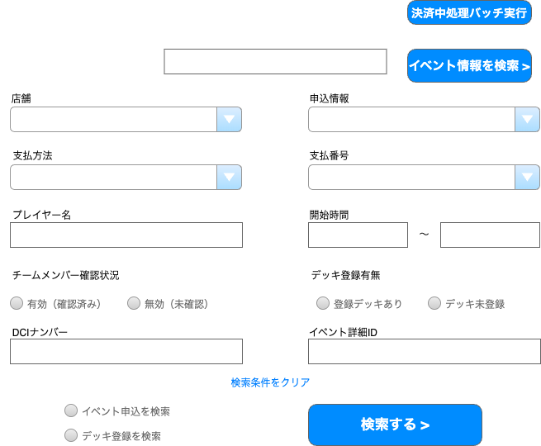
(3-2)

(1-1)

(2-1)

(1-2)
(1-3)

(1-4)
(1-5)

(1-6)
(1-7)
(1-8)

(3-3)
(1-10)

(3-1)
(1-11)

(2-2)

(2-3)
(2-4)

 | カスタマイズ説明
 | ・ | カスタマイズ要件
 |  | ・ | メンバー管理にて設定されている店舗をデフォルト表示とする
 |  | ・ | 権限を保持している店舗のイベントのみ表示を可能とする
 |  |  | →権限を保持している店舗のイベントのみ編集可能とする
 |  | ・ | DCIナンバーの項目を廃止とする
 |  | ・ | 決済中処理バッチ実行のボタンは廃止とする

 | ・ | カスタマイズ要件に記載の内容以外は現行踏襲とする。

 | 処理概要（★はカスタマイズ項目）

 |  | ★ | 権限による制御
 |  |  | ・識別ID:5「会場」にメンバーのデフォルト表示の店舗を設定する | 識別ID:1-2 「店舗」の初期値にメンバーのデフォルト表示の店舗を設定する

 |  | ★ | 入力項目の削除について
 |  |  | ・ | 識別ID:3-1 「DCIナンバー」を削除
 |  |  | ・ | 識別ID:3-2 「決済中処理バッチ実行」を削除

 |  | ・ | 条件に該当するイベント申込・デッキ登録を検索する。

 | 識別ID |  |  | ラベル |  | 書式・制限 |  | 必須 |  | 最大値 |  | 初期値 |  |  | 画面部品の説明
 | 入力項目
 | 2025-01-01 |  |  | イベント名 |  | 全角・半角 |  | - |  | - |  | - |  |  | 部分一致
 | 2025-01-02 |  |  | 店舗 |  | 複数選択 |  | - |  | - |  | デフォルト表示の店舗 |  |  | タグ表示 選択肢:全店舗
 | 2025-01-03 |  |  | 申込状況 |  | 複数選択 |  | - |  | - |  | - |  |  | タグ表示 選択肢:決済中 入金待ち 申込済み 入金期限切れ キャンゼル済み 支払番号が存在しない デッキ登録を検索時は操作不可
 | 2025-01-04 |  |  | 支払方法 |  | 複数選択 |  | - |  | - |  | - |  |  | タグ表示 選択肢:コンビニ決済 クレジットカード決済 管理者追加 デッキ登録を検索時は操作不可
 | 2025-01-05 |  |  | 支払番号 |  | 全角・半角 |  | - |  | 64字 |  | - |  |  | デッキ登録を検索時は操作不可
 | 2025-01-06 |  |  | プレイヤー名 |  | 全角・半角 |  | - |  | 255字 |  | - |  |  | -
 | 2025-01-07 |  |  | 開始時間(From) |  | 日付時刻 |  | - |  | - |  | 表示日 |  |  | 開始時間(From)>開始時間(To)の場合エラー
 | 2025-01-08 |  |  | 開始時間(To) |  | 日付時刻 |  | - |  | - |  | - |  |  | -
 | 2025-01-09 |  |  | デッキ登録有無 |  | 複数選択 |  | - |  | - |  | - |  |  | 選択肢:登録デッキあり デッキ未登録
 | 2025-01-10 |  |  | イベント詳細ID |  | 数値(整数) |  | - |  | 10字 |  | - |  |  | -
 | ボタン、リンク、その他
 | 2025-02-01 |  |  | イベント情報を検索 |  | ボタン |  | - |  | - |  | - |  |  | モーダルが開きイベントの検索が可能 モーダルの内容はこのシートの下部に記載
 | 2025-02-02 |  |  | 検索条件をクリア |  | リンク |  | - |  | - |  | - |  |  | フォームを全て空に変更
 | 2025-02-03 |  |  | 検索種別 |  | 単一選択 |  | - |  | - |  | - |  |  | ラジオボタン 選択肢:イベント申込を検索 デッキ登録を検索
 | 2025-02-04 |  |  | 検索する |  | ボタン |  | - |  | - |  | - |  |  | フォームで入力された値で検索
 | 削除項目
 | 2025-03-01 |  |  | DCIナンバー |  | テキスト |  | - |  | - |  | - |  |  | 削除
 | 2025-03-02 |  |  | 決済中処理バッチ実行 |  | ボタン |  | - |  | - |  | - |  |  | 削除
 | 2025-03-03 |  |  | チームメンバー確認状況 |  | 複数選択 |  | - |  | - |  | - |  |  | 削除

 | イベント情報を検索

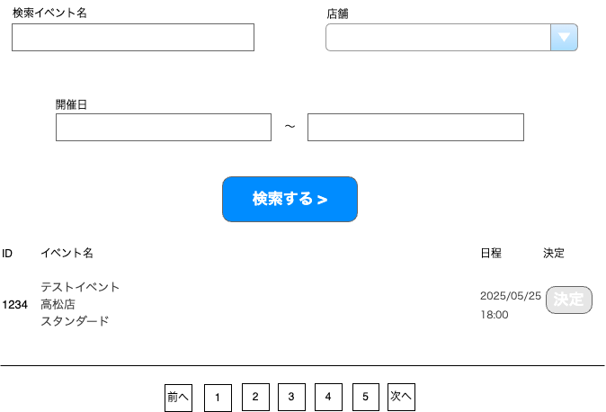
(1-1)
(1-2)

(1-3)
(1-4)

(1-5)

(2-1)
(2-2)
(2-3)
(2-4)

(2-5)

 | カスタマイズ説明
 | ・ | カスタマイズ要件
 |  | ・ | メンバー管理にて設定されている店舗を店舗のデフォルト表示とする
 |  | ・ | 権限を保持している店舗のイベントの情報のみ表示を可能とする
 |  | ・ | 期間絞り込みに初期情報を入れる

 | ・ | カスタマイズ要件に記載の内容以外は現行踏襲とする。

 | 処理概要（★はカスタマイズ項目）

 |  | ★ | 権限による制御
 |  |  | ・識別ID:5「会場」にメンバーのデフォルト表示の店舗を設定する | 識別ID:1-2 「店舗」の初期値にメンバーのデフォルト表示の店舗を設定する

 |  | ★ | 開催日(From)に3か月前の日付を初期表示する
 |  |  | ・ | エンハンスで対応済みであり、対応内容を踏襲する

 |  | ・ | 「決定」ボタン以外は、イベント申込登録画面のイベント検索と同じ仕様。 |  |  |  |  |  |  |  |  |  |  | イベント申込登録(検索入力)
 |  |  | ・ | 検索条件に該当するイベントの日程を一覧表示する。 |  |  |  |  |  |  |  |  |  | イベント申込登録(検索結果)
 |  |  | ・ | オンライン受付ありの日程のみ検索対象とする。
 |  |  | ・ | 1ページに日程を最大10件表示。
 |  |  | ・ | 表示順はイベントID（降順）→日程ID（降順）
 |  |  | ・ | 選択した日程に対して新規登録ボタンを押下すると申込登録画面に遷移する。
 |  |  | ・ | 1イベントに対して複数日程がある場合は、イベントID,イベント名（識別ID:1～2）は複数日程をまたいだ1行にまとめて表示する。
 |  | ・ | 「決定」ボタンで日程を選択するとイベント申込検索フォームの イベント名、店舗、開始時間From・To にデータを反映する。

 | 識別ID |  |  | ラベル |  | 書式・制限 |  | 必須 |  | 最大値 |  | 初期値 |  |  | 画面部品の説明
 | 検索項目
 | 2025-01-01 |  |  | イベント名、略称 |  | テキスト |  | - |  | 50 |  | - |  |  | 部分一致
 | 2025-01-02 |  |  | 店舗 |  | 単一選択 |  | - |  | - |  | デフォルト表示の店舗 |  |  | 選択肢:全店舗
 | 2025-01-03 |  |  | 開催日(From) |  | 日付 |  | - |  | - |  | 3か月前 |  |  | 開催日(From)>開催日(To)の場合エラー
 | 2025-01-04 |  |  | 開催日(To) |  | 日付 |  | - |  | - |  | - |  |  | -
 | 2025-01-05 |  |  | 検索する |  | ボタン |  | - |  | - |  | - |  |  | フォームで入力された値で検索
 | イベント一覧
 | 2025-02-01 |  |  | ID |  | ラベル |  | - |  | - |  | - |  |  | -
 | 2025-02-02 |  |  | イベント名 |  | ラベル |  | - |  | - |  | - |  |  | イベント名（日） イベント名（英） 開催店舗 フォーマット の書式で表示する
 | 2025-02-03 |  |  | 日程 |  | ラベル |  | - |  | - |  | - |  |  | -
 | 2025-02-04 |  |  | 決定 |  | ボタン |  | - |  | - |  | - |  |  | イベント名、店舗をイベント申込一覧の検索に値を挿入してモーダルを閉じる
 | 2025-02-05 |  |  | ページング |  | リンク |  | - |  | - |  | - |  |  | 選択したページへ遷移する

イベント申込一覧(検索結果)
ドキュメント名 |  |  |  |  | イベント管理 基本設計仕様書 |  |  |  | セクション
プロジェクト名 |  |  |  |  | イベント管理機能 |  |  |  | 作成者 |  | 佐藤 |  | 作成日 | 2025/5/29 | 更新者 | 畠山 | 更新日 | 2025-09-19

機能No |  |  | M13-06 |  | 機能名 |  | イベント申込一覧(検索結果) |  |  |  |  |  | 概要

(3-1)
 | レイアウト図
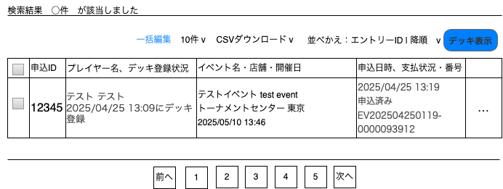
(1-1)
(1-2)
(1-3)
(1-4)
(1-5)
(3-2)

(2-1)
(2-2)
(2-3)
(2-4)
(2-5)

検索画面で「イベント申し込みを検索」ラジオボタンを選択して検索した結果

(3-3)

 | カスタマイズ説明
 | ・ | カスタマイズ要件
 |  | ・ | 権限を保持している店舗のイベントのみ表示を可能とする
 |  |  | →権限を保持している店舗のイベントのみ編集可能とする

 | ・ | カスタマイズ要件に記載の内容以外は現行踏襲とする。

 | 処理概要（★はカスタマイズ項目）

 |  | ★ | 権限による制御
 |  |  | ・ | 識別ID2-1「チェックボックス」は編集権限のある店舗の申込のみ表示する

 |  | ・ | 検索条件に該当するイベント申込の一覧を表示する。
 |  | ・ | 検索条件に該当するイベント申込をCSVダウンロードできる。
 |  | ・ | 検索条件に該当するイベント申込に紐づくデッキ登録のデッキ表示画面を表示できる。
 |  | ・ | 各イベント申込の編集画面へ遷移できる。
 |  | ・ | 選択したイベント申込の申込状況を一括変更できる。
 |  |  |  | イベント申込一括編集（ポップアップ画面）

 | 識別ID |  |  | ラベル |  | 書式・制限 |  | 必須 |  | 最大値 |  | 初期値 |  | 画面部品の説明
 | 画面上部パーツ
 | 2025-01-01 |  |  | 一括編集 |  | リンク |  | - |  | - |  | - |  | モーダルでイベント申込一括編集を開く
 | 2025-01-02 |  |  | 件数 |  | 単一選択 |  | - |  | - |  | - |  | 選択肢:10件 50件 100件 300件 500件 1000件 2000件 10000件 12000件
 | 2025-01-03 |  |  | CSVダウンロード |  | リンク |  | - |  | - |  | - |  | 選択肢:CSVダウンロード 出力項目設定 CSVダウンロード選択時はCSVダウンロード処理 出力項目設定選択時はCSV出力項目設定画面へ遷移
 | 2025-01-04 |  |  | 並べ替え: 項目 |  | 単一選択 |  | - |  | - |  | - |  | 選択肢:エントリーID 申込日 申込状況
 | 2025-01-05 |  |  | 並べ替え: ソート順 |  | 単一選択 |  | - |  | - |  | - |  | 選択肢:昇順 降順
 | イベント申込情報
 | 2025-02-01 |  |  | チェックボックス |  | チェックボックス |  | - |  | - |  | - |  | 一括編集で使用 編集権限のある店舗の申込のみ表示
 | 2025-02-02 |  |  | 申込ID |  | ラベル |  | - |  | - |  | -
 | 2025-02-03 |  |  | プレイヤー名 デッキ登録状況 |  | リンク |  | - |  | - |  | - |  | イベント申込詳細・編集画面へ遷移
 | 2025-02-04 |  |  | イベント名 店舗 開催日 |  | ラベル |  | - |  | - |  | -
 | 2025-02-05 |  |  | 申込日時 支払状況 番号 |  | ラベル |  | - |  | - |  | -
 | ボタン、リンク、その他
 | 2025-03-01 |  |  | 該当件数 |  | ラベル |  | - |  | - |  | - |  | 設定された条件に合致する申込の件数
 | 2025-03-02 |  |  | デッキ表示 |  | ボタン |  | - |  | - |  | - |  | デッキ表示画面へ遷移
 | 2025-03-03 |  |  | ページング |  | リンク |  | - |  | - |  | - |  | 選択したページへ遷移する

 | デッキ登録を検索
(3-1)
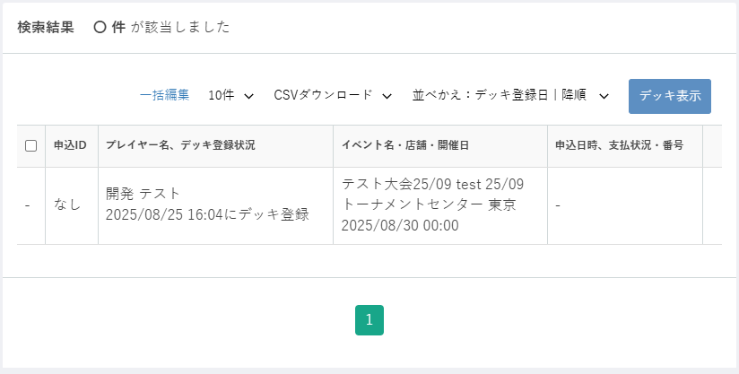

(1-1)
(1-2)
(1-3)
(1-4)
(1-5)
(3-2)
検索画面で「デッキ登録を検索」ラジオボタンを選択して検索した結果
(2-1)
(2-2)
(2-3)
(2-4)
(2-5)

(3-3)

 | カスタマイズ説明
 | ・ | カスタマイズ要件
 |  | ・ | 権限を保持している店舗のイベントのみ表示を可能とする

 | ・ | カスタマイズ要件に記載の内容以外は現行踏襲とする。

 | 処理概要（★はカスタマイズ項目）

 |  | ★ | 権限による制御
 |  |  | ・ | 識別ID2-1「チェックボックス」は編集権限のある店舗の申込のみ表示する

 |  | ・ | 検索条件に該当するデッキ登録の一覧を表示する。
 |  | ・ | 検索条件に該当するデッキ登録をCSVダウンロードできる。
 |  | ・ | 検索条件に該当するデッキ登録のデッキ表示画面を表示できる。

 | 識別ID |  |  | ラベル |  | 書式・制限 |  | 必須 |  | 最大値 |  | 初期値 |  | 画面部品の説明
 | 画面上部パーツ
 | 2025-01-01 |  |  | 一括編集 |  | リンク |  | - |  | - |  | - |  | モーダルでイベント申込一括編集を開く （デッキ登録検索結果ではデータを選択できないので使用不可）
 | 2025-01-02 |  |  | 件数 |  | 単一選択 |  | - |  | - |  | - |  | 選択肢:10件 50件 100件 300件 500件 1000件 2000件 10000件 12000件
 | 2025-01-03 |  |  | CSVダウンロード |  | リンク |  | - |  | - |  | - |  | 選択肢:CSVダウンロード 出力項目設定 CSVダウンロード選択時はCSVダウンロード処理 出力項目設定選択時はCSV出力項目設定画面へ遷移
 | 2025-01-04 |  |  | 並べ替え: 項目 |  | 単一選択 |  | - |  | - |  | - |  | 選択肢:デッキ登録日 デッキ更新日 大会開催日
 | 2025-01-05 |  |  | 並べ替え: ソート順 |  | 単一選択 |  | - |  | - |  | - |  | 選択肢:昇順 降順
 | イベント申込情報
 | 2025-02-01 |  |  | チェックボックス |  | チェックボックス |  | - |  | - |  | - |  | デッキ登録検索結果では非表示
 | 2025-02-02 |  |  | 申込ID |  | ラベル |  | - |  | - |  | なし |  | デッキ登録検索結果では「なし」
 | 2025-02-03 |  |  | プレイヤー名 デッキ登録状況 |  | ラベル |  | - |  | - |  | -
 | 2025-02-04 |  |  | イベント名 店舗 開催日 |  | 文字列 |  | - |  | - |  | -
 | 2025-02-05 |  |  | 申込日時 支払状況 番号 |  | 文字列 |  | - |  | - |  | - |  | デッキ登録検索結果では「ー」（データを表示しない）
 | ボタン、リンク、その他
 | 2025-03-01 |  |  | 該当件数 |  | 数値 |  | - |  | - |  | - |  | 設定された条件に合致するデッキの件数
 | 2025-03-02 |  |  | デッキ表示 |  | ボタン |  | - |  | - |  | - |  | デッキ表示画面へ遷移
 | 2025-03-03 |  |  | ページング |  | リンク |  | - |  | - |  | - |  | 選択したページへ遷移する

イベント申込一括編集
ドキュメント名 |  |  |  |  | イベント管理 基本設計仕様書 |  |  |  | セクション
プロジェクト名 |  |  |  |  | イベント管理機能 |  |  |  | 作成者 |  | 佐藤 |  | 作成日 | 2025/5/29 | 更新者 | 畠山 | 更新日 | 2025-09-19

機能No |  |  | M13-07 |  | 機能名 |  | イベント申込一括編集 |  |  |  |  |  | 概要

 | レイアウト図
(1)
(2)

 | カスタマイズ説明
 | ・ | カスタマイズ要件
 |  | ・ | 権限を保持している店舗のイベントのみ編集を可能とする

 | ・ | カスタマイズ要件に記載の内容以外は現行踏襲とする。

 | 処理概要（★はカスタマイズ項目）

 |  | ★ | 権限による制御
 |  |  | ・ | 編集権限のある店舗のイベント申込のみ編集できる

 |  | ・ | イベント申込一覧検索結果でチェックされた申込の申込状況を一括変更する。
 |  | ・ | 変更された申込の申込履歴を追加する。

 | 識別ID |  |  | ラベル |  | 書式・制限 |  | 必須 |  | 最大値 |  | 初期値 |  | 画面部品の説明
 | 1 |  |  | 申込状況 |  | 単一選択 |  | - |  | - |  | - |  | 選択肢:申込状況選択 決済中 入金待ち 申込済み 入金期限切れ キャンセル済み 支払番号が存在しない
 | 2 |  |  | 更新 |  | ボタン |  | - |  | - |  | - |  | 一覧画面でチェックされた申込の申込状況を更新

デッキ表示
ドキュメント名 |  |  |  |  | イベント管理 基本設計仕様書 |  |  |  | セクション
プロジェクト名 |  |  |  |  | イベント管理機能 |  |  |  | 作成者 |  | 佐藤 |  | 作成日 | 2025/5/29 | 更新者 | 畠山 | 更新日 | 2025-09-19

機能No |  |  | M13-08 |  | 機能名 |  | デッキ表示 |  |  |  |  |  | 概要

 | レイアウト図
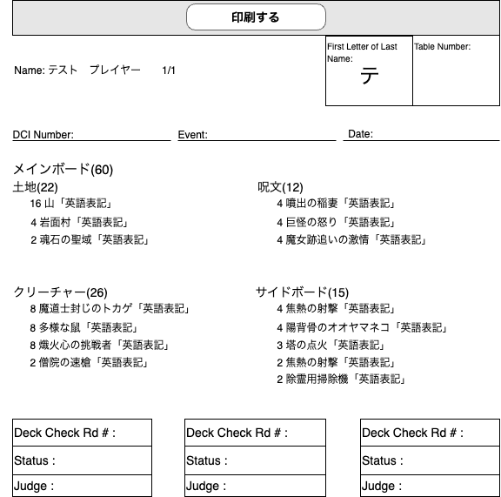
(1)

(2)

(3)
(4)

(5)
(6)
(7)
Test Event
2025/01/01

(8)

(9)

(10)

(11)

 | カスタマイズ説明
 | ・ | カスタマイズ要件
 |  | ・ | 権限を保持している店舗のイベントのデッキのみ表示を可能とする
 |  | ・ | デッキリストをタイプ別にソートして表示する
 |  | ・ | 日本語名の表記の後に英語名を表示する
 |  | ・ | DCIナンバーの項目を廃止とする

 | ・ | カスタマイズ要件に記載の内容以外は現行踏襲とする。

 | 処理概要（★はカスタマイズ項目）

 |  | ★ | 表示順の変更について
 |  |  | ・ | 識別ID:8「カード一覧」を現行のフロントのデッキ詳細のようにデッキリストをタイプ別にソートして表示する

 |  | ★ | 表示項目の追加、削除について
 |  |  | ・ | 識別ID:8「カード一覧」の日本語名の表記の後に英語名を追加する。英語名が1行に入りきらない場合は「…」で省略する
 |  |  | ・ | 識別ID:5「DCIナンバー」の項目を削除する
 |  |  | ・ | 識別ID:9 - 11 「Deck Check Rd」「Status」「Judge」の項目を削除する
 |  | ・ | イベント申込一覧の検索結果に紐づくデッキリストを表示する。

 | 識別ID |  |  | ラベル |  | 書式・制限 |  | 必須 |  | 最大値 |  | 初期値 |  | 画面部品の説明
 | 1 |  |  | 印刷 |  | ボタン |  | - |  | - |  | - |  | 印刷処理を行う
 | 2 |  |  | Name |  | ラベル |  | - |  | - |  | - |  | プレイヤー名を表示
 | 3 |  |  | First Letter of Last Name |  | ラベル |  | - |  | - |  | - |  | プレイヤー名（姓）の頭文字を表示
 | 4 |  |  | Table Number |  | ラベル |  | - |  | - |  | - |  | -
 | 5 |  |  | DCI Number |  | ラベル |  | - |  | - |  | - |  | 削除
 | 6 |  |  | Event |  | ラベル |  | - |  | - |  | - |  | イベント名（英）を表示
 | 7 |  |  | Date |  | ラベル |  | - |  | - |  | - |  | 開催日を表示
 | 8 |  |  | カード一覧 |  | ラベル |  | - |  | - |  | - |  | デッキリストをタイプ別にソートして表示する 日本語名の表記の後に英語名を表紙する
 | 9 |  |  | Deck Check Rd |  | ラベル |  | - |  | - |  | - |  | 削除
 | 10 |  |  | Status |  | ラベル |  | - |  | - |  | - |  | 削除
 | 11 |  |  | Judge |  | ラベル |  | - |  | - |  | - |  | 削除

イベント申込詳細・編集
ドキュメント名 |  |  |  |  | イベント管理 基本設計仕様書 |  |  |  | セクション
プロジェクト名 |  |  |  |  | イベント管理機能 |  |  |  | 作成者 |  | 佐藤 |  | 作成日 | 2025/5/29 | 更新者 | 畠山 | 更新日 | 2025-09-19

機能No |  |  | M13-10 |  | 機能名 |  | イベント申込詳細・編集 |  |  |  |  |  | 概要

(1-1)
 | レイアウト図
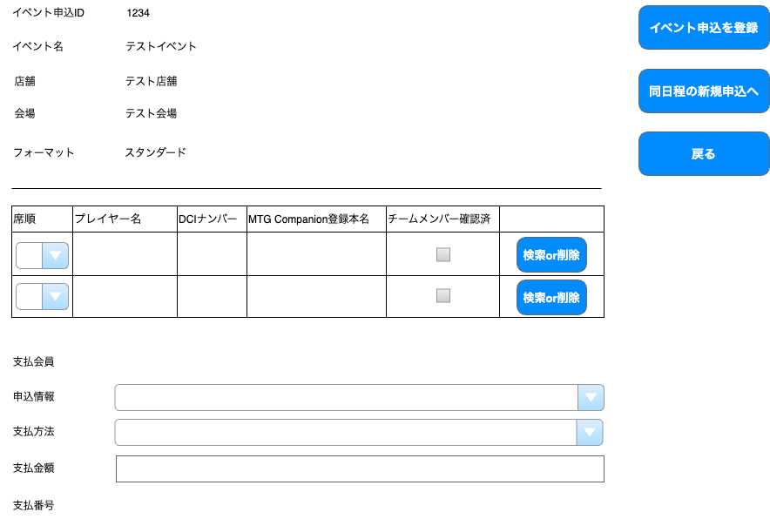
(3-1)
登録
(1-2)
(1-3)
(3-2)
(1-4)

(1-5)
(3-3)

(4-1)
(2-1)
(4-2)
(2-2)
(4-3)

(2-3)
ボタンの位置を画面下部に移動する
「戻る」は、前の画面名を表示する
(2-4)

(1-6)
(1-7)
申込状況
(1-8)
(1-9)

(1-10)

イベント申込一覧
同日程の新規申し込みへ
登録

 | カスタマイズ説明
 | ・ | カスタマイズ要件
 |  | ・ | 権限を保持している店舗のイベントのみ登録、編集が可能とする
 |  | ・ | 席順の編集は廃止とする
 |  | ・ | 支払金額の項目は参照のみとする
 |  | ・ | DCIナンバーの項目を廃止とする
 |  | ・ | チームメンバー確認済の項目を廃止とする

 | ・ | カスタマイズ要件に記載の内容以外は現行踏襲とする。

 | 処理概要（★はカスタマイズ項目）

 |  | ★ | 権限による制御
 |  |  | ・ | 権限を保持している店舗のイベントの申込のみ編集が可能
 |  |  | ・ | 識別ID:2-3「削除」は権限を保持している店舗のイベントの申込のみ表示する
 |  |  | ・ | 識別ID:2-4「検索」は権限を保持している店舗のイベントの申込のみ表示する
 |  |  | ・ | 識別ID:3-1「イベント申込を登録」は権限を保持している店舗のイベントの申込のみ表示する
 |  |  | ・ | 識別ID:3-2「同日程の新規申込へ」は権限を保持している店舗のイベントの申込のみ表示する

 |  | ★ | 入力項目の変更について
 |  |  | ・ | 識別ID:1-9「支払金額」は参照のみのため操作不可

 |  | ★ | 表示項目の削除について
 |  |  | ・ | 識別ID:4-1「席順」は削除する
 |  |  | ・ | 識別ID:4-2「DCIナンバー」は削除する
 |  |  | ・ | 識別ID:4-3「チームメンバー確認済み」は削除する

 |  | ・ | イベント申込情報の詳細表示と、申込状況の変更、プレイヤーの登録・削除ができる。
 |  | ・ | プレイヤーが登録されている場合はプレイヤー削除ボタン（識別ID:2-3）を表示し、
 |  |  | 未登録の場合はプレイヤー検索ボタン（識別ID:2-4）を表示する。
 |  | ・ | プレイヤー検索ボタンを押下するとプレイヤー検索ポップアップ画面を表示する。
 |  |  | プレイヤー検索ポップアップ画面
 |  | ・ | 「同日程の新規申込へ」ボタン(識別ID:3-2)を押下すると、表示中の日程に対するイベント申込新規登録画面に遷移する。

 | 識別ID |  |  | ラベル |  | 書式・制限 |  | 必須 |  | 最大値 |  | 初期値 |  | 画面部品の説明
 | 入力項目
 | 2025-01-01 |  |  | イベント申込ID |  | ラベル |  | - |  | - |  | - |  | -
 | 2025-01-02 |  |  | イベント名 |  | ラベル |  | - |  | - |  | - |  | -
 | 2025-01-03 |  |  | 店舗 |  | ラベル |  | - |  | - |  | - |  | -
 | 2025-01-04 |  |  | 会場 |  | ラベル |  | - |  | - |  | - |  | -
 | 2025-01-05 |  |  | フォーマット |  | ラベル |  | - |  | - |  | - |  | -
 | 2025-01-06 |  |  | 支払会員 |  | ラベル |  | - |  | - |  | - |  | -
 | 2025-01-07 |  |  | 申込状況 |  | 単一選択 |  | - |  | - |  | - |  | 選択肢:決済中 入金待ち 申込済み 入金期限切れ キャンセル済み 支払番号が存在しない
 | 2025-01-08 |  |  | 支払方法 |  | 単一選択 |  | - |  | - |  | - |  | 操作不可
 | 2025-01-09 |  |  | 支払金額 |  | ラベル |  | - |  | - |  | -
 | 2025-01-10 |  |  | 支払番号 |  | ラベル |  | -- |  | - |  | - |  | -
 | プレイヤー情報
 | 2025-02-01 |  |  | プレイヤー名 |  | ラベル |  | - |  | - |  | - |  | -
 | 2025-02-02 |  |  | MTG Companion登録本名 |  | ラベル |  | - |  | - |  | - |  | -
 | 2025-02-03 |  |  | 削除 |  | ボタン |  | - |  | - |  | - |  | 権限を保持している店舗のイベントの申込のみ表示 プレイヤー情報を削除し検索ボタンを表示
 | 2025-02-04 |  |  | 検索 |  | ボタン |  | - |  | - |  | - |  | 権限を保持している店舗のイベントの申込のみ表示 プレイヤー検索モーダルを開く
 | ボタン、リンク
 | 2025-03-01 |  |  | 登録 |  | ボタン |  | - |  | - |  | - |  | 権限を保持している店舗のイベントの申込のみ表示 入力されたフォームの値で登録
 | 2025-03-02 |  |  | 同日程の新規申込へ |  | ボタン |  | - |  | - |  | - |  | 権限を保持している店舗のイベントの申込のみ表示
 | 2025-03-03 |  |  | イベント申込一覧 |  | リンク |  | - |  | - |  | - |  | イベント申込一覧画面へ遷移する
 | 削除項目
 | 2025-04-01 |  |  | 席順 |  | - |  | - |  | - |  | - |  | 削除
 | 2025-04-02 |  |  | DCIナンバー |  | - |  | - |  | - |  | - |  | 削除
 | 2025-04-03 |  |  | チームメンバー確認済み |  | チェックボックス |  | - |  | - |  | - |  | 削除

 | プレイヤー検索
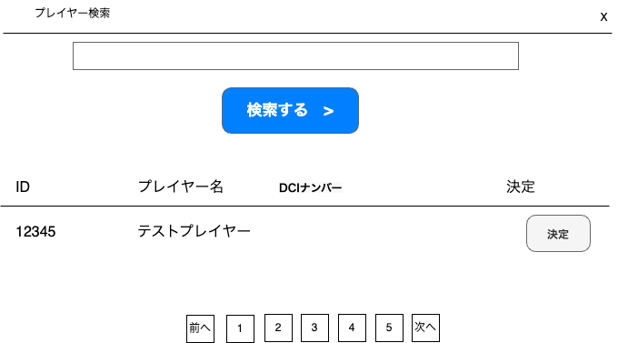
(3)

(1)

(2)

(4)
(5)
(6)
(7)

晴屋 太郎 Taro HARE

(8)

 | カスタマイズ説明
 | ・ | カスタマイズ要件
 |  | ・ | DCIナンバーの項目を廃止する

 | ・ | カスタマイズ要件に記載の内容以外は現行踏襲とする。

 | 処理概要（★はカスタマイズ項目）

 |  | ★ | 表示項目の削除について
 |  |  | ・ | 識別ID:8「DCIナンバー」を削除する

 |  | ・ | プレイヤー名で検索して一致したプレイヤーを一覧表示する。
 |  |  | 会員の姓・名、プレイヤーの姓・名いずれかに部分一致したら表示する。
 |  | ・ | 決定ボタンで選択したプレイヤー情報をイベント申込情報に反映する。

 | 識別ID |  |  | ラベル |  | 書式・制限 |  | 必須 |  | 最大値 |  | 初期値 |  | 画面部品の説明
 | 1 |  |  | プレイヤー検索 |  | 全角・半角 |  | - |  | - |  | -
 | 2 |  |  | 検索する |  | ボタン |  | - |  | - |  | - |  | 入力されたフォームの値で検索
 | 3 |  |  | 閉じる |  | ボタン |  | - |  | - |  | - |  | モーダルを閉じる
 | 4 |  |  | ID |  | ラベル |  | - |  | - |  | - |  | -
 | 5 |  |  | プレイヤー名 |  | ラベル |  | - |  | - |  | - |  | 会員姓（日） 会員名（日）＜改行＞ プレイヤー名（英） プレイヤー姓（英） の書式で表示
 | 6 |  |  | DCIナンバー |  | 文字列 |  | - |  | - |  | - |  | 削除
 | 7 |  |  | 決定 |  | ボタン |  | - |  | - |  | - |  | イベント申込詳細・編集に戻りプレイヤー情報を挿入 検索ボタンを削除ボタンに変更
 | 8 |  |  | ページング |  | リンク |  | - |  | - |  | - |  | 選択したページへ遷移する

イベント申込登録(検索入力)
ドキュメント名 |  |  |  |  | イベント管理 基本設計仕様書 |  |  |  | セクション
プロジェクト名 |  |  |  |  | イベント管理機能 |  |  |  | 作成者 |  | 佐藤 |  | 作成日 | 2025/5/29 | 更新者 | 堀部 | 更新日 | 2025-10-15

機能No |  |  | M13-11 |  | 機能名 |  | イベント申込登録一覧(検索入力) |  |  |  |  |  | 概要

 | レイアウト図
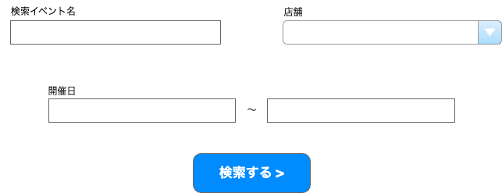
(1)
(2)

(3)
(4)

(5)

 | カスタマイズ説明
 | ・ | カスタマイズ要件
 |  | ・ | メンバー管理にて設定されている店舗を会場のデフォルト表示とする
 |  | ・ | 権限を保持している店舗のイベントの情報のみ表示を可能とする
 |  | ・ | 期間絞り込みに初期情報を入れる
 |  | ・ | 店舗を複数選択できるようにする

 | ・ | カスタマイズ要件に記載の内容以外は現行踏襲とする。

 | 処理概要（★はカスタマイズ項目）

 |  | ★ | 権限による制御
 |  |  | ・識別ID:5「会場」にメンバーのデフォルト表示の店舗を設定する | 識別ID:2「店舗」にメンバーのデフォルト表示の店舗を設定する

 |  | ★ | 開催日(From)に当日の日付を初期表示する
 |  |  | ・ | エンハンスで対応済みであり、対応内容を踏襲する

 |  | ★ | 店舗選択を複数選択可能にする

 |  | ・ | 申込登録の対象になるイベント日程を検索する。
 |  | ・ | イベント名は部分一致検索とする。

 | 識別ID |  |  | ラベル |  | 書式・制限 |  | 必須 |  | 最大値 |  | 初期値 |  | 画面部品の説明
 | 1 |  |  | 検索イベント名 |  | 全角・半角 |  | - |  | - |  | - |  | 部分一致
 | 2 |  |  | 店舗 |  | 複数選択 |  | - |  | - |  | デフォルト表示の店舗 |  | 選択肢:全店舗
 | 3 |  |  | 開催日(From) |  | 日付 |  | - |  | - |  | 当日 |  | 開催日(From)>開催日(To)の場合エラー
 | 4 |  |  | 開催日(To) |  | 日付 |  | - |  | - |  | - |  | -
 | 5 |  |  | 検索する |  | ボタン |  | - |  | - |  | - |  | -

イベント申込登録(検索結果)
ドキュメント名 |  |  |  |  | イベント管理 基本設計仕様書 |  |  |  | セクション
プロジェクト名 |  |  |  |  | イベント管理機能 |  |  |  | 作成者 |  | 佐藤 |  | 作成日 | 2025/5/29 | 更新者 | 畠山 | 更新日 | 2025-09-19

機能No |  |  | M13-11 |  | 機能名 |  | イベント申込登録一覧(検索入力) |  |  |  |  |  | 概要

 | レイアウト図
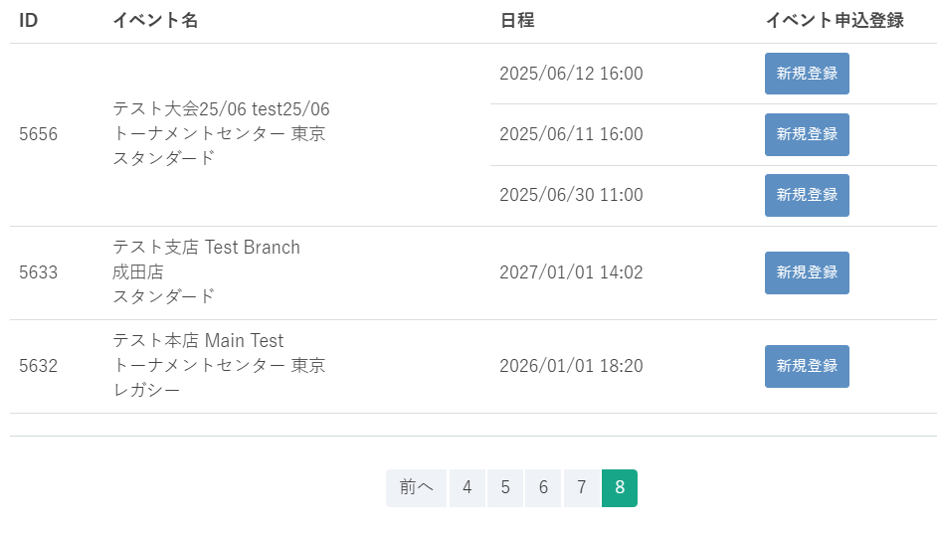
(3)
(4)
(1)
(2)

(5)

 | カスタマイズ説明
 | ・ | カスタマイズ要件
 |  | ・ | 権限を保持している店舗のイベントのみ登録が可能とする

 | ・ | カスタマイズ要件に記載の内容以外は現行踏襲とする。

 | 処理概要（★はカスタマイズ項目）

 |  | ★ | 権限による制御
 |  |  | ・ | 識別ID:4「新規登録」ボタンは権限を保持している店舗のイベントのみ表示する

 |  | ・ | 検索条件に該当するイベント日程を一覧表示する。
 |  | ・ | オンライン受付ありの日程のみ検索対象とする。
 |  | ・ | 1ページに日程を最大10件表示。
 |  | ・ | 表示順はイベントID（降順）→日程ID（降順）
 |  | ・ | 選択した日程に対して新規登録ボタンを押下すると申込登録画面に遷移する。
 |  | ・ | 1イベントに対して複数日程がある場合は、イベントID,イベント名（識別ID:1～2）は複数日程をまたいだ1行にまとめて表示する。

 | 識別ID |  |  | ラベル |  | 書式・制限 |  | 必須 |  | 最大値 |  | 初期値 |  | 画面部品の説明
 | 1 |  |  | ID |  | ラベル |  | - |  | - |  | - |  | -
 | 2 |  |  | イベント名 |  | ラベル |  | - |  | - |  | - |  | イベント名（日） イベント名（英） 開催店舗 フォーマット の書式で表示する
 | 3 |  |  | 日程 |  | ラベル |  | - |  | - |  | - |  | -
 | 4 |  |  | 新規登録 |  | ボタン |  | - |  | - |  | - |  | イベント新規申込登録画面へ遷移 権限を保持している店舗のイベントのみ表示
 | 5 |  |  | ページング |  | リンク |  | - |  | - |  | - |  | 選択したページへ遷移する

イベント新規申込登録
ドキュメント名 |  |  |  |  | イベント管理 基本設計仕様書 |  |  |  | セクション
プロジェクト名 |  |  |  |  | イベント管理機能 |  |  |  | 作成者 |  | 佐藤 |  | 作成日 | 2025/5/29 | 更新者 | 畠山 | 更新日 | 2025-09-19

機能No |  |  | M13-12 |  | 機能名 |  | イベント新規申込登録 |  |  |  |  |  | 概要

 | レイアウト図
(1-1)
(1-2)
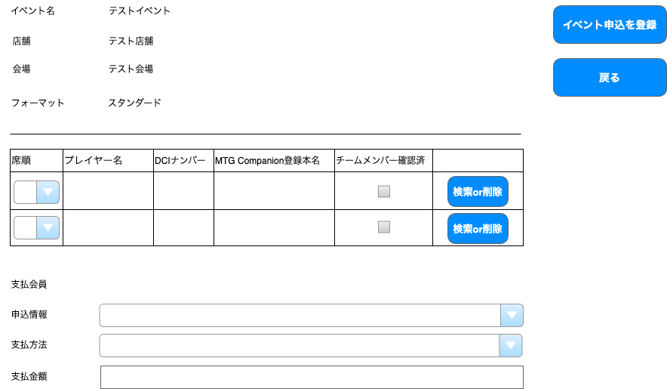
テストイベント（Test Event）2025/06/12 16:00
(3-1)
登録

(1-3)
(3-2)

(1-4)

(4-1)
(2-1)
(4-2)
(2-2)
(4-3)

(2-3)
ボタンの位置を画面下部に移動する
「戻る」は、前の画面名を表示する
(2-4)

(1-5)
支払会員 ー
※ 一行目の会員が支払会員に設定されます。

(1-6)
申込状況
申込済み
(1-7)
管理者追加
(1-8)

イベント申込登録
登録

 | カスタマイズ説明
 | ・ | カスタマイズ要件
 |  | ・ | 権限を保持している店舗のイベントのみ登録が可能とする
 |  | ・ | 席順の編集は廃止とする
 |  | ・ | 支払金額の項目は参照のみとする
 |  | ・ | DCIナンバーの項目を廃止とする
 |  | ・ | チームメンバー確認済の項目を廃止とする

 | ・ | カスタマイズ要件に記載の内容以外は現行踏襲とする。

 | 処理概要（★はカスタマイズ項目）

 |  | ★ | 権限による制御
 |  |  | ・識別ID:5「会場」にメンバーのデフォルト表示の店舗を設定する | 権限を保持している店舗のイベントのみ登録が可能
 |  |  | ・識別ID:5「会場」にメンバーのデフォルト表示の店舗を設定する | 識別ID:3-1「イベント申込を登録」は権限を保持している店舗のイベントの申込のみ表示する

 |  | ★ | 表示項目の削除について
 |  |  | ・ | 識別ID:4-1「席順」は削除する
 |  |  | ・ | 識別ID:4-2「DCIナンバー」は削除する
 |  |  | ・ | 識別ID:4-3「チームメンバー確認済」は削除する

 |  | ・ | 選択したイベント日程に申し込みを新規登録できる。
 |  | ・ | プレイヤーが登録されている場合はプレイヤー削除ボタン（識別ID:2-3）を表示し、
 |  |  | 未登録の場合はプレイヤー検索ボタン（識別ID:2-4）を表示する。
 |  | ・ | プレイヤー検索ボタンを押下するとプレイヤー検索ポップアップ画面を表示する。
 |  |  | プレイヤー検索ポップアップ画面

 | 識別ID |  |  | ラベル |  | 書式・制限 |  | 必須 |  | 最大値 |  | 初期値 |  | 画面部品の説明
 | 入力項目
 | 2025-01-01 |  |  | イベント名 |  | ラベル |  | - |  | - |  | - |  | イベント名(日)（イベント名(英)） 開催日時 の書式で表示
 | 2025-01-02 |  |  | 店舗 |  | ラベル |  | - |  | - |  | - |  | -
 | 2025-01-03 |  |  | 会場 |  | ラベル |  | - |  | - |  | - |  | -
 | 2025-01-04 |  |  | フォーマット |  | ラベル |  | - |  | - |  | - |  | -
 | 2025-01-05 |  |  | 支払会員 |  | ラベル |  | - |  | - |  | - |  | プレイヤーが登録されている場合、1行目のプレイヤー名が表示される。
 | 2025-01-06 |  |  | 申込状況 |  | 単一選択 |  | - |  | - |  | 申込済み |  | 操作不可
 | 2025-01-07 |  |  | 支払方法 |  | 単一選択 |  | - |  | - |  | 管理者追加 |  | 操作不可
 | 2025-01-08 |  |  | 支払金額 |  | 数値(整数) |  | - |  | - |  | - |  | -
 | プレイヤー情報
 | 2-1 |  |  | プレイヤー名 |  | ラベル |  | - |  | - |  | - |  | -
 | 2-2 |  |  | MTG Companion登録本名 |  | ラベル |  | - |  | - |  | - |  | -
 | 2-3 |  |  | 削除 |  | ボタン |  | - |  | - |  | - |  | 権限を保持している店舗のイベントの申込のみ表示 プレイヤー情報を削除し検索ボタンを表示
 | 2-4 |  |  | 検索 |  | ボタン |  | - |  | - |  | - |  | 権限を保持している店舗のイベントの申込のみ表示 プレイヤー検索モーダルを開く
 | ボタン、リンク
 | 2025-03-01 |  |  | 登録 |  | ボタン |  | - |  | - |  | - |  | 権限を保持している店舗のイベントの申込のみ表示 入力されたフォームの値で登録
 | 2025-03-02 |  |  | イベント申込登録 |  | リンク |  | - |  | - |  | - |  | イベント申込登録（検索結果）画面へ遷移する
 | 削除項目
 | 4-1 |  |  | 席順 |  | - |  | - |  | - |  | - |  | 削除
 | 4-2 |  |  | DCIナンバー |  | - |  | - |  | - |  | - |  | 削除
 | 4-3 |  |  | チームメンバー確認済み |  | チェックボックス |  | - |  | - |  | - |  | 削除

 | プレイヤー検索
(3)

(1)

(2)

(4)
(5)
(8)
(6)

(7)

 | カスタマイズ説明
 | ・ | カスタマイズ要件
 |  | ・ | DCIナンバーの項目を削除する

 | ・ | カスタマイズ要件に記載の内容以外は現行踏襲とする。

 | 処理概要（★はカスタマイズ項目）
 | ★ | 表示項目の削除について
 |  | ・ | 識別ID:8「DCIナンバー」を削除する

 | ・ | 現行の処理内容は後で記載する

 | 識別ID |  |  | ラベル |  | 書式・制限 |  | 必須 |  | 最大値 |  | 初期値 |  | 画面部品の説明
 | 1 |  |  | プレイヤー名 |  | テキスト |  | - |  | - |  | - |  | 部分一致
 | 2 |  |  | 検索する |  | ボタン |  | - |  | - |  | - |  | 入力されたフォームの値で検索
 | 3 |  |  | 閉じる |  | ボタン |  | - |  | - |  | - |  | モーダルを閉じる
 | 4 |  |  | ID |  | 数値 |  | - |  | - |  | - |  | -
 | 5 |  |  | プレイヤー名 |  | 文字列 |  | - |  | - |  | - |  | -
 | 6 |  |  | 決定 |  | ボタン |  | - |  | - |  | - |  | イベント申込詳細・編集に戻りプレイヤー情報を挿入 検索ボタンを削除ボタンに変更
 | 7 |  |  | ページング |  | リンク |  | - |  | - |  | - |  | 選択したページへ遷移する
 | 8 |  |  | DCIナンバー |  | 文字列 |  | - |  | - |  | - |  | 削除

イベント一括登録
ドキュメント名 |  |  |  |  | イベント管理 基本設計仕様書 |  |  |  | セクション
プロジェクト名 |  |  |  |  | イベント管理機能 |  |  |  | 作成者 |  | 畠山 |  | 作成日 | 2025-09-19 | 更新者 | 畠山 | 更新日 | 2025-09-19

機能No |  |  | M13-13 |  | 機能名 |  | イベント一括登録 |  |  |  |  |  | 概要

 | レイアウト図

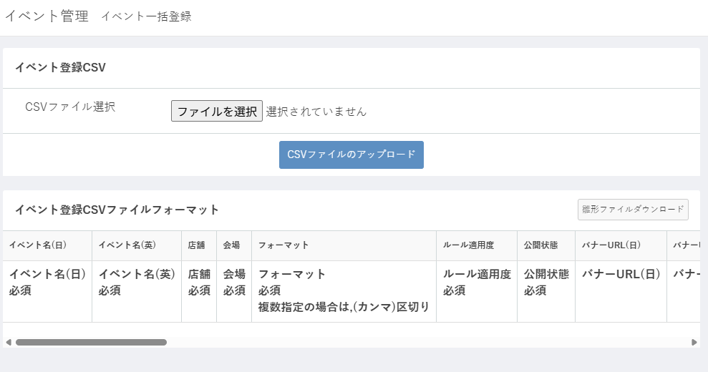

(1)

(2)

(4)
(3)

 | カスタマイズ説明

 | 処理概要（★はカスタマイズ項目）

 |  | ・ | イベントと、それに紐づく日程情報をCSVで一括登録できる。
 |  | ・ | 新規登録のみ行える。
 |  | ・ | 1つの1ベントに複数の日程は登録できない。
 |  | ・ | 親イベント情報に支払方法（クレジットカード決済）の設定がないのに日程情報のオンライン受付が「あり」かつ参加費が有料とされている場合はエラーとする。

 | 識別ID |  |  | ラベル |  | 書式・制限 |  | 必須 |  | 最大値 |  | 初期値 |  | 画面部品の説明
 | 1 |  |  | CSVファイル選択 |  | ボタン
 | 2 |  |  | CSVファイルのアップロード |  | ボタン
 | 3 |  |  | CSVファイルフォーマット |  | ラベル
 | 4 |  |  | 雛形ファイルダウンロード |  | ボタン

バナー設定
ドキュメント名 |  |  |  |  | イベント管理 基本設計仕様書 |  |  |  | セクション
プロジェクト名 |  |  |  |  | イベント管理機能 |  |  |  | 作成者 |  | 佐藤 |  | 作成日 | 2025/5/29 | 更新者 | 堀部 | 更新日 | 2025-10-17

機能No |  |  | M13-14 |  | 機能名 |  | バナー設定 |  |  |  |  |  | 概要

 | レイアウト図
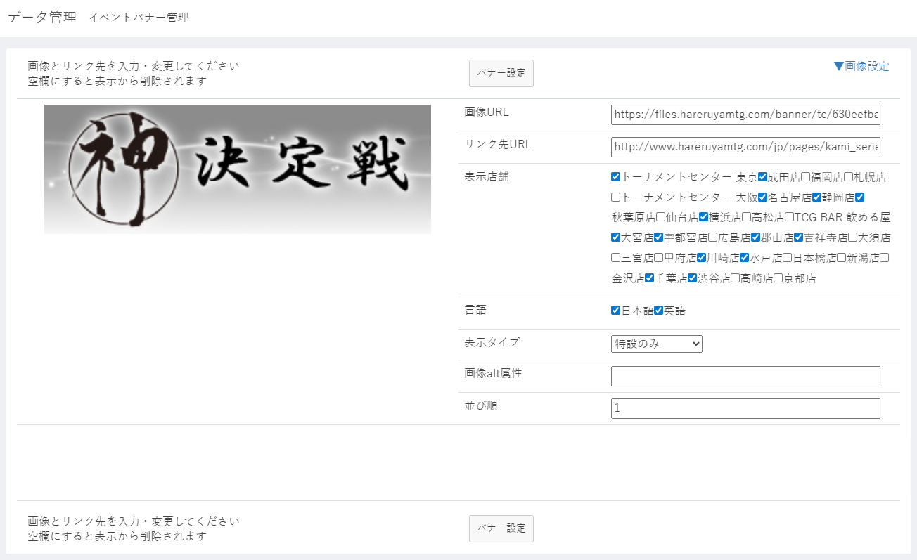

(1)
(2)

(3)
バナー設定15件繰り返し表示
(4)
(5)

(6)

店舗複数選択のセレクトボックスに変更

(7)
(8)

(9)
(10)

(1)

 | カスタマイズ説明

 |  | ・ | 表示店舗を店舗複数選択のセレクトボックスに変更

 | 処理概要（★はカスタマイズ項目）

 |  | ・ | イベントバナー設定15件を一覧表示し、設定できる。
 |  | ・ | 画像URL（識別ID:4）を空欄にしたバナーはフロントでは表示されない。
 |  | ★ | 表示店舗(識別ID:6)を店舗複数選択のセレクトボックスに変更
 |  | ・ | 「バナー設定」ボタン（識別ID:1）をクリックすると、すべてのバナー設定を保存する。
 |  | ・ | 並び順（識別ID:10）を空欄にした場合は、バナー設定ボタンを押下時にアラートを表示し、保存させない。
 |  | ・ | 並び順（識別ID:10）に他バナーと重複した値を入力した場合は、バナー設定ボタンを押下時にアラートを表示し、保存させない。

 | 識別ID |  |  | ラベル |  | 書式・制限 |  | 必須 |  | 最大値 |  | 初期値 |  | 画面部品の説明
 | 1 |  |  | バナー設定 |  | ボタン |  | -
 | 2 |  |  | 画像設定 |  | リンク |  | - |  |  |  |  |  | 画像設定へのページ内リンク
 | 3 |  |  | 画像 |  | 画像 |  | -
 | 4 |  |  | 画像URL |  | 半角 |  | - |  | 255文字 |  |  |  | 「admin.hareruyamtg.com」を含む文字列は使用不可
 | 5 |  |  | リンク先URL |  | 半角 |  | - |  | 255文字
 | 6 |  |  | 表示店舗 |  | 複数選択 |  | - |  |  |  |  |  | 選択肢：全店舗
 | 7 |  |  | 言語 |  | 複数選択 |  | - |  |  |  |  |  | 選択肢：「日本語」「英語」
 | 8 |  |  | 表示タイプ |  | 単一選択 |  | - |  |  |  |  |  | 選択肢：「非表示」「スライド＋特設」「スライドのみ」「特設のみ」
 | 9 |  |  | 画像alt属性 |  | 全角・半角 |  | -
 | 10 |  |  | 並び順 |  | 数値(整数) |  | 〇

画像設定
ドキュメント名 |  |  |  |  | イベント管理 基本設計仕様書 |  |  |  | セクション
プロジェクト名 |  |  |  |  | イベント管理機能 |  |  |  | 作成者 |  | 佐藤 |  | 作成日 | 2025/5/29 | 更新者 | 畠山 | 更新日 | 2025-09-19

機能No |  |  | M13-15 |  | 機能名 |  | 画像設定 |  |  |  |  |  | 概要

 | レイアウト図
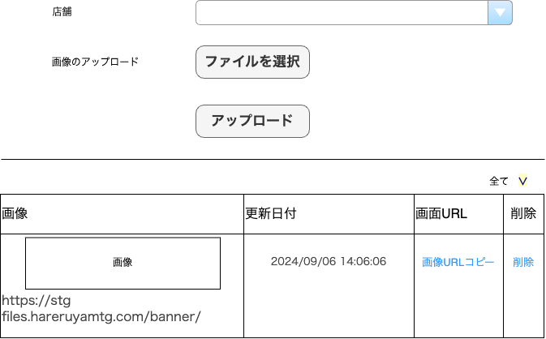
(1)
(2)
(3)
(4)
(5)
(6)
(7)
(8)

 | カスタマイズ説明
 | ・ | カスタマイズ要件
 |  | ・ | 権限を保持している店舗のみ登録が可能とする
 |  | ・ | S3のイベントバナー画像参照先を、イベントバナー用フォルダに変更する
 |  | ・ | 画像設定メニュー自体を、イベント管理のメニュー下に移動する

 | ・ | カスタマイズ要件に記載の内容以外は現行踏襲とする。

 | 処理概要（★はカスタマイズ項目）

 |  | ★ | 権限による制御
 |  |  | ・識別ID:5「会場」にメンバーのデフォルト表示の店舗を設定する | 権限を保持している店舗のイベントのみ画像設定が可能
 |  |  | ・ | 識別ID:1 「店舗」はメンバーが権限を保持している店舗のみ表示する
 |  |  | ・ | 識別ID:8 「削除」はメンバーが権限を保持している画像のみ表示する

 |  | ★ | 画像参照先、画像アップロード先の変更
 |  |  | ・ | S3のイベントバナー画像参照先、アップロード先をイベントバナー用フォルダに変更する（TOPバナー用フォルダとは別）

 |  | ・ | イベントバナー用の画像ファイルをS3にアップロードできる。
 |  | ・ | アップロード済みファイルを一覧表示する。店舗を選択（識別ID:4 ）して絞り込みできる。
 |  | ・ | アップロード先は /banner/{選択店舗の識別子（tc など）} のフォルダ
 |  | ・ | アップロード後は選択店舗（識別ID:4）が、アップロード先の店舗（識別ID:1）と同じになった状態で表示される。

 | 識別ID |  |  | ラベル |  | 書式・制限 |  | 必須 |  | 最大値 |  | 初期値 |  | 画面部品の説明
 | 1 |  |  | 店舗 |  | 単一選択 |  | 〇 |  | - |  | デフォルト表示の店舗 |  | 編集権限のある店舗のみ表示 編集権限のない店舗が選択された場合エラー
 | 2 |  |  | ファイルを選択 |  | ファイル |  | 〇 |  | 520000byte |  | -
 | 3 |  |  | アップロード |  | ボタン |  | - |  | - |  | - |  | 画像アップロードの処理を実行
 | 4 |  |  | 選択店舗 |  | 単一選択 |  | - |  | - |  | - |  | 選択肢:全店舗 変更時に選択された店舗で画像を絞り込む
 | 5 |  |  | 画像 |  | 画像、ラベル |  | - |  | - |  | - |  | 上段に画像表示 下段にURL
 | 6 |  |  | 更新日付 |  | ラベル |  | - |  | - |  | - |  | -
 | 7 |  |  | 画像URLコピー |  | リンク |  | - |  | - |  | - |  | URLをクリップボードにコピー
 | 8 |  |  | 削除 |  | リンク |  | - |  | - |  | - |  | 編集権限のある店舗の画像のみ表示 「一度削除したデータは元に戻せません。削除してもよろしいですか？」 を表示し「OK」を選択で削除

